0_Avanade信用調査クライテリア対応表
 |  | ETカテゴリー |  |  | Non-ETカテゴリー
信用調査クライテリア | 情報ソース | 1.コントラクター(業務委託) | 2.a.コントラクター(一般事務派遣) | 2.b.コントラクター(一般事務派遣以外の派遣) | 3.IT Technology(HW/SW/ITサービス) | 4.Workplace(Facility Services/Travel) | 5.Core Services(Marketing/Finance/Legal) | 6.Recruiting(採用関連) | 7.Core Services(HR)
裁判歴有無(該当業務に関わる裁判歴有無) | 外部検索 | ◎ | ◎ | ◎ | ◎ | ◎ | ◎ | ◎ | ◎
ISO27001 or Ｐマーク有無 | 外部検索 | ○ | ○ | ○ | ○ | ○ | ○ | ○ | ○
ISO14001有無 | 外部検索 | 参考 | 参考 | 参考 | ○ | ○ | ○ | ○ | ○
社員数5名以下(要員管理を行える体制か) | 信用調査論拠データより | ◎ | 〇 | 〇 | 〇 | 〇 | 〇 | 〇 | 〇
社歴3年未満か否か | 信用調査論拠データより | 〇 | 〇 | 〇 | 〇 | 〇 | 〇 | 〇 | 〇
売上高1億円未満か否か | 信用調査論拠データより | 〇 | 〇 | 〇 | 〇 | 〇 | 〇 | 〇 | 〇
派遣免許有無 | 外部検索 | 参考 | ◎ | ◎ | 参考 | 参考 | 参考 | 参考 | 参考
有料職業紹介免許有無 | 外部検索 | 参考 | 参考 | 参考 | 参考 | 参考 | 参考 | ◎ | 参考
銀行情報 | 信用調査論拠データより | 参考 | 参考 | 参考 | 参考 | 参考 | 参考 | 参考 | 参考
べースランクからのワンランクダウン |  | -2ポイント | -2ポイント | -2ポイント | -3ポイント | -3ポイント | -3ポイント | -3ポイント | -3ポイント
必須項目について |  | ただし社員数5名以下ならRed評価 | ただし派遣免許無ければRed評価 | ただし派遣免許無ければRed評価 | N/A | N/A | N/A | ただし有料職業紹介免許免許無ければRed評価 | N/A
注)「〇」はベースランクからのダウンに関する信用調査クライテリア(各カテゴリー毎に該当のマイナスポイントでベースランクからワンランクダウンとなる)。
「◎」は該当カテゴリーで必須となる信用調査クライテリア(これはひとつでも該当すれば評点に関わらず即Red評価となる)。

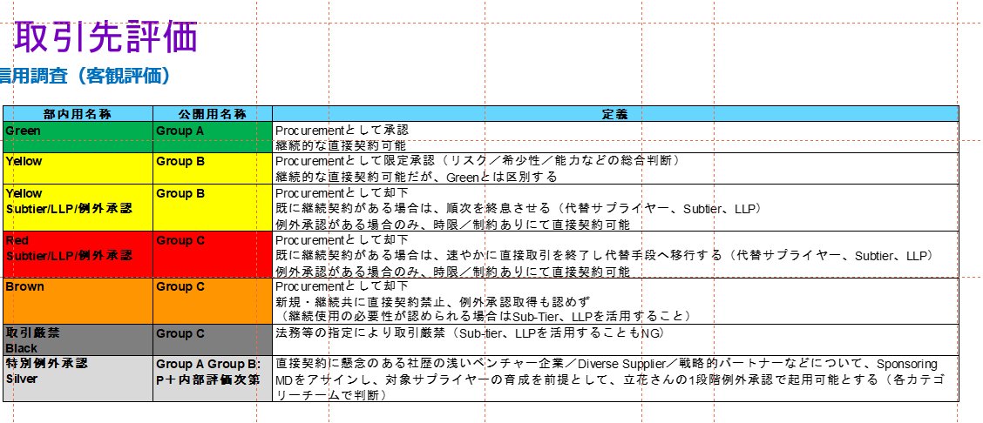
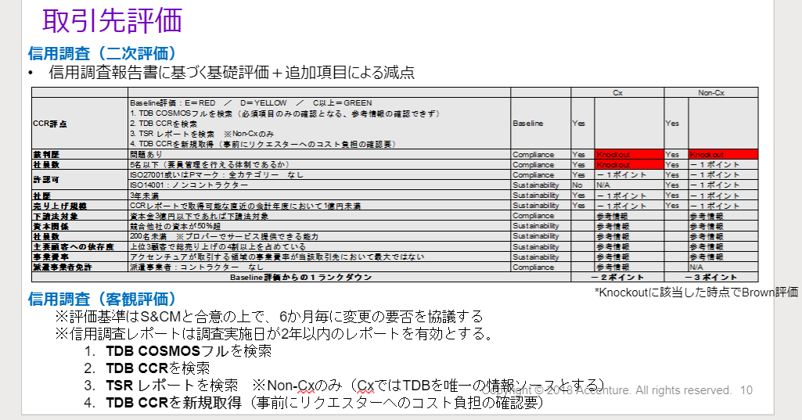

ベースランク | 帝国データバンク(TDB) |  | 東京商工リサーチ(TSR)
 | TDB呼称 | 評点 | TSR呼称 | 評点
Green | A | 86-100 | 警戒不要 | 80-100
Green | B | 66-85 | 無難 | 65-79
Green | C | 51-65 | 多少注意 | 50-64
Yellow | D | 36-50 | 一応警戒 | 30-49
Red | E | 35以下 | 警戒 | 29以下

■信用調査論拠データ種類：信用調査データの調査日付が2年以内のものを有効とする
 | 簡易データ | 調査レポート
帝国データバンク(TDB) | ①COSMOS2フル | ➂CCR
東京商工リサーチ(TSR) | ➁企業情報 | ④企業レポート
※①・➁がほとんど。稀に、➂・④もあり

1_Avanade信用調査シェアポシステム説明
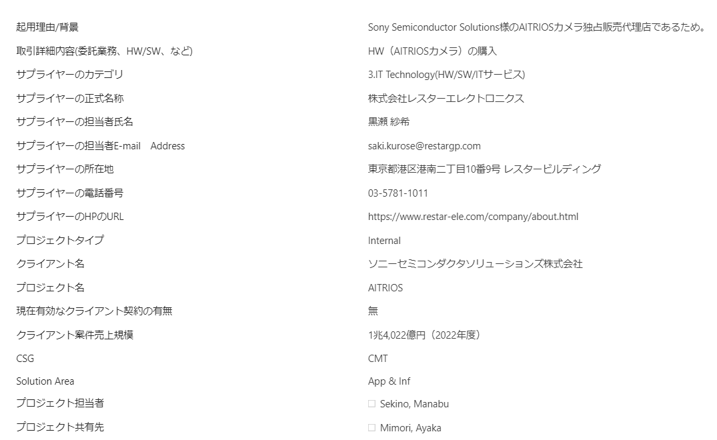
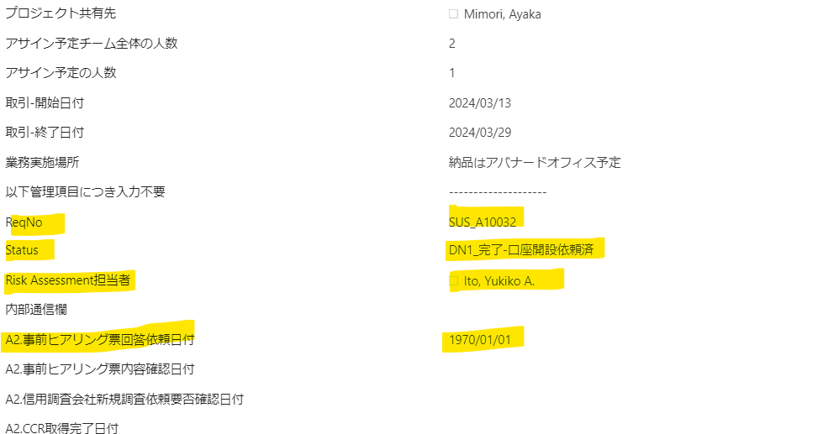
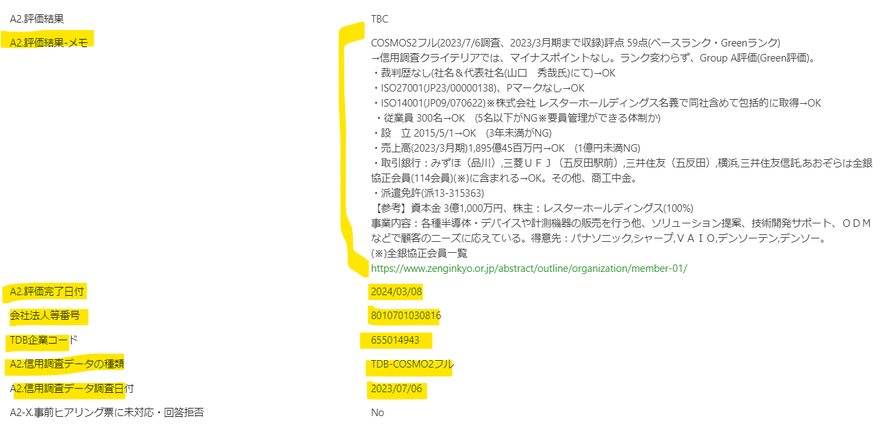
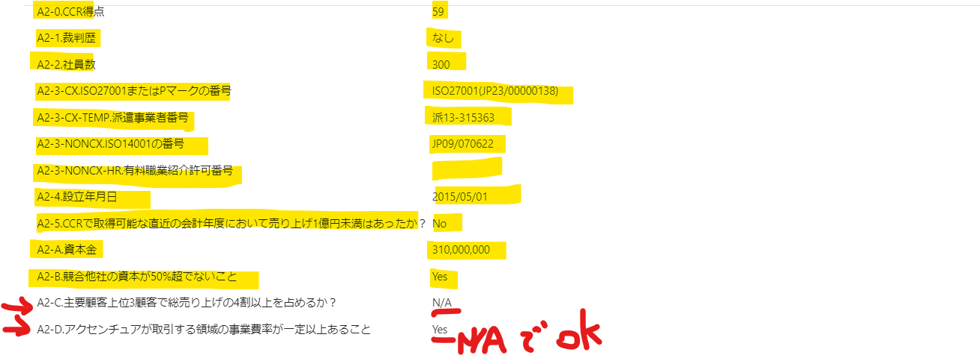
１．以下社内サイトを参照の上、Avanade社員の方が、新規サプライヤー様起用ご希望の際に、Supplier起用申請を起票されるのがきっかけ
https://in.accenture.com/japan/procurement/about-tsm-avanade/

2．具体的には、以下Avanade Supplier起用申請シェアポシステムより、Avanade社員の方が信用調査リクエスト＝Supplier起用申請を起票する
→以下は、Procurement担当が見られる「All Items」のビュー
https://ts.accenture.com/sites/APS_Accenture_Japan/Lists/RF_SU_Avanade/AllItems.aspx#InplviewHashd02ba55e-b9b9-4d4f-8c81-d677ea52e967=
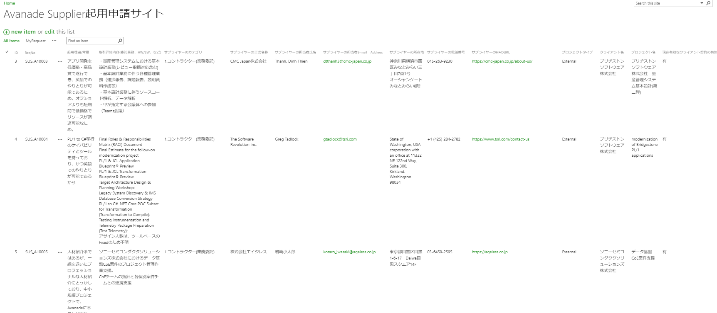

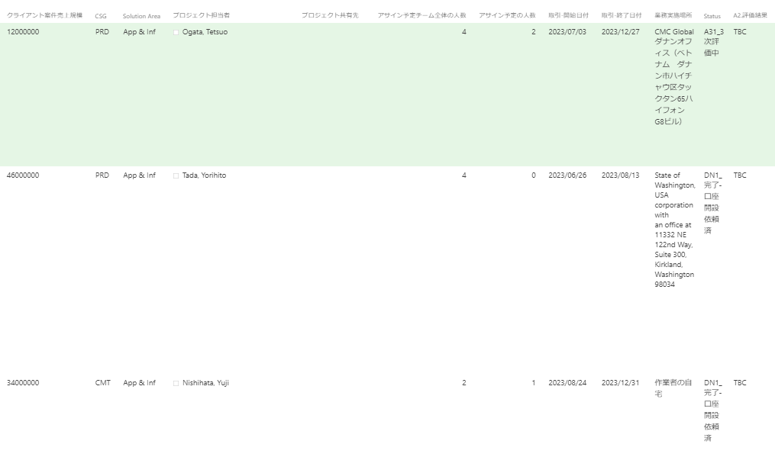

3．IDが32、ReqNoが「SUS_A10032」のシェアポ画面参照→黄色ハイライト項目が、作業で記載する項目
https://ts.accenture.com/sites/APS_Accenture_Japan/Lists/RF_SU_Avanade/DispForm.aspx?ID=32&Source=https%3A%2F%2Fts%2Eaccenture%2Ecom%2Fsites%2FAPS%5FAccenture%5FJapan%2FLists%2FRF%5FSU%5FAvanade%2FAllItems%2Easpx%23InplviewHashd02ba55e%2Db9b9%2D4d4f%2D8c81%2Dd677ea52e967%3D&ContentTypeId=0x01001108D726A40CAA47B825ED9CB59C007E
 | ①「以下管理項目につき入力不要」の上までは、Avanade社員の方(リクエスター）記載項目
 | ➁A2.部分また、黄色ハイライト部分が、2次評価作業で記載する項目(一部デフォルト設定のままいじらなくてOKの項目あり)
 | ➂A3.部分は、Avanadeのレビュアー担当の方が、3次評価結果として入力する項目
 | ④一番下「Attachment」は信用調査論拠データを添付。ちなみに信用調査論拠データは、シェアポフォルダ「格納フォルダ」にも要格納。

3_2次評価結果メモサンプル
No | シェアポシステム連番「ID」 | カテゴリー分類 | コメント | 申請日付 | Req_ID | サプライヤーのカテゴリ | サプライヤーの正式名称 | TDB企業CD、法人番号、代表社名 | Req_ID_サプライヤーの正式名称 | 2次評価コメント | Supplier起用申請リンク先 | Supplier起用申請リンク先(Editモード) | サプライヤーのHPのURL | 備考1 | 備考2 | メモ(業務開始日その他)
1 | 44 | カテゴリーがET(業務委託) | ・信用調査データはTDB-COSMOS2フル ・取引銀行が全銀協のみの場合 | 2024-04-15 | SUS_A10044 | 1.コントラクター(業務委託) | VMO Japan KK VMO JAPAN株式会社 | 企業コード 183056217 ／ 法人番号 8011001131560 ＶＭＯ Ｊａｐａｎ株式会社(ブイエムオージヤパンカブシキガイシャ) 所在地 東京都新宿区西新宿３－５－１ 新宿セントランドビル３階Ａ号室 代表者 ブイマンホア | SUS_A10044_VMO Japan株式会社 | TDB-COSMOS2フル(2023/4/18調査、2022/10月期まで収録)評点 42点(ベースランク・Yellowランク)→信用調査クライテリアでは、NGなし。ランク変わらず、Group B評価(Yellow評価)。 ・裁判歴なし(社名＆代表社名(ブイマンホア氏)にて)→OK ・ISO27001なし、Pマーク(17004555-01)→OK ・ 従業員 16名→OK (5名以下がNG※要員管理ができる体制か) ・設 立2019/12/1→OK (3年未満がNG) ・売上高(2022/10月期)5億14百万円→OK (1億円未満NG) ・取引銀行 みずほ（渋谷）,三菱ＵＦＪ（新宿）は全銀協正会員(114会員)(※)に含まれる→OK。 ・派遣免許(派13-317041)、有料職業紹介免許(XX-XXXXX) 【参考】資本金 500万円、株主：ＶＭＯ ＨＯＬＤＩＮＧＳ(100%)。 事業内容：ベトナムの関係会社を活用したＷＥＢ・スマホアプリ・業務系アプリ等のオフシェア開発を手掛けており、日本国内における営業窓口を担っている。得意先：リコー,横河電機,ヤマトシステム開発,ハッシュピーク,ラグジュリーク。 (※)全銀協正会員一覧 https://www.zenginkyo.or.jp/abstract/outline/organization/member-01/ | VMO JAPAN 株式会社 VMO America 株式会社 VMO Thailand 株式会社 VMO Korean 株式会社 |  | https://vmogroup.jp/about-us |  |  | https://ts.accenture.com/sites/APS_Accenture_Japan/Lists/RF_SU_Avanade/DispForm.aspx?ID=44&ContentTypeId=0x01001108D726A40CAA47B825ED9CB59C007E
2 | 30 | カテゴリーがET(業務委託) | ・信用調査データはTDB-COSMOS2フル ・取引銀行が全銀協と全国信用協会ふたつある場合 | 2024-02-20 | SUS_A10030 | 1.コントラクター(業務委託) | アーカスジャパン株式会社 | 企業コード 713056067 ／ 法人番号 6120001230173 アーカス・ジャパン株式会社(アーカスジャパンカブシキガイシャ) 所在地 大阪府大阪市淀川区西中島５－９－６ 新大阪サンアールビル本館３階 代表者 松原 晋啓 | SUS_A10030_アーカスジャパン株式会社 | TDB-COSMOS2フル(2023/7/20調査、2023/3月期まで収録)評点 54点(ベースランク・Greenランク)→信用調査クライテリアでは、以下1項目マイナスポイントあり。ランク変わらず、Group A評価(Green評価)。 ・裁判歴なし(社名＆代表社名(松原 晋啓氏)にて)→OK ・ISO27001なし、Pマークなし→NG※1 ・従業員30名→OK (5名以下がNG※要員管理ができる体制か) ・設 立 2020/7/1→OK (3年未満がNG) ・売上高(2023/3月期)4億24百万円→OK (1億円未満NG) ・取引銀行：三井住友（新大阪）は全銀協正会員(114会員)(※)に含まれる→OK。大阪信金（新大阪）は全国信用金協会会員(※※)に含まれる→OK。 【参考】資本金999万円、株主：代表(松原 晋啓氏)(100%) 事業内容：ＣＲＭ（顧客情報管理システム）をカスタマイズして提供している。得意先：日本ヒューレット・パッカード,一般財団法人ヤマハ音楽振興会,東レリサーチセンター,ＳＣＲＥＥＮセミコンダクターソリューションズ,野村総合研究所。 (※)全銀協正会員一覧 https://www.zenginkyo.or.jp/abstract/outline/organization/member-01/ (※※)全国信用金協会会員 https://www.shinkin.co.jp/tikubetu/kantou.htm#tokyo | https://ts.accenture.com/sites/APS_Accenture_Japan/Lists/RF_SU_Avanade/EditForm.aspx?ID=30&Source=%2Fsites%2FAPS%5FAccenture%5FJapan%2FLists%2FRF%5FSU%5FAvanade |  | https://www.arcuss-japan.com/ |  |  | https://ts.accenture.com/sites/APS_Accenture_Japan/Lists/RF_SU_Avanade/DispForm.aspx?ID=30&ContentTypeId=0x01001108D726A40CAA47B825ED9CB59C007E
3 | 42 | カテゴリーがNon-ET | ・信用調査データはTSR企業情報 →TSR企業情報の場合は、【参考】の株主より後の項目が、TDBと異なる | 2024-04-04 | SUS_A10042 | 5.Core Services(Marketing/Finance/Legal) | 一般社団法人金融ISAC | 企業コード 973014270 ／ 法人番号 7010005022809 一般社団法人金融ＩＳＡＣ(イッパンシャダンホウジンキンユウアイザック) 所在地 東京都千代田区大手町１－６－１ 代表者 菅谷 光啓 | SUS_A10042_一般社団法人金融ISAC | TSR企業情報（2023/8/1調査、2023/3月期まで収録)TSR評点56点(ベースランク・Greenランク)→信用調査クライテリアでは、以下3項目にてマイナスポイントあり。ランクダウンして、Group B評価(Yellow評価)。 ・裁判歴なし(社名＆代表社名(菅谷 光啓氏)にて)→OK ・ISO27001なし、Pマークなし→NG※1 ・ISO14001なし→NG※2 ・従 業 員 数4名→NG※3 (5名以下がNG※要員管理ができる体制か) ・設 立 2014/8/1→OK (3年未満がNG) ・売上高(2023/3月期)売上高不明(当期純利益：7,333万3千円)→NG※4 (1億円未満NG) ・取引銀行：三井住友（本店営業部），みずほ（横浜法人），三菱ＵＦＪ（本店）は全銀協正会員(114会員)(※)に含まれる→OK 【参考】資本金1,500万円、株主：不明 営業種目：日本の金融機関による，サイバーセキュリティに関する，情報の共有および分析。 販売先：銀行，証券会社，生損保会社，その他金融機関，アカマイ・テクノロジーズ合同会社，インターネットイニシアティブ。概況：日本の金融機関によるサイバーセキュリティに関する情報の共有及び分析を手掛ける。２０２３年３月期は減益ながら高収益を確保。 (※)全銀協正会員一覧 https://www.zenginkyo.or.jp/abstract/outline/organization/member-01/ |  |  |  |  |  | https://ts.accenture.com/sites/APS_Accenture_Japan/Lists/RF_SU_Avanade/DispForm.aspx?ID=42&ContentTypeId=0x01001108D726A40CAA47B825ED9CB59C007E
 |  | サンプル_カテゴリーが2.a./2.b.の派遣の場合→派遣免許有の場合 |  |  |  |  |  |  | サンプル_カテゴリーが2.a./2.b.の派遣の場合→派遣免許有の場合 | TDB-COSMOS2フル(2023/4/18調査、2022/10月期まで収録)評点 42点(ベースランク・Yellowランク)→信用調査クライテリアでは、NGなし。ランク変わらず、Group B評価(Yellow評価)。 ・派遣免許(派13-317041)→OK ・裁判歴なし(社名＆代表社名(ブイマンホア氏)にて)→OK ・ISO27001なし、Pマーク(17004555-01)→OK ・ 従業員 16名→OK (5名以下がNG※要員管理ができる体制か) ・設 立2019/12/1→OK (3年未満がNG) ・売上高(2022/10月期)5億14百万円→OK (1億円未満NG) ・取引銀行 みずほ（渋谷）,三菱ＵＦＪ（新宿）は全銀協正会員(114会員)(※)に含まれる→OK。 、有料職業紹介免許(XX-XXXXX) 【参考】資本金 500万円、株主：ＶＭＯ ＨＯＬＤＩＮＧＳ(100%)。 事業内容：ベトナムの関係会社を活用したＷＥＢ・スマホアプリ・業務系アプリ等のオフシェア開発を手掛けており、日本国内における営業窓口を担っている。得意先：リコー,横河電機,ヤマトシステム開発,ハッシュピーク,ラグジュリーク。 (※)全銀協正会員一覧 https://www.zenginkyo.or.jp/abstract/outline/organization/member-01/
 |  | サンプル_カテゴリーが2.a./2.b.の派遣の場合→派遣免許無の場合 |  |  |  |  |  |  | サンプル_カテゴリーが2.a./2.b.の派遣の場合→派遣免許無の場合 (ただしこのパターンは起用が許可されないので要注意※派遣免許がないので派遣契約は出来ないため。万が一このパターンがあれば、Avanade3次評価レビュー担当者様へのメールは通常のとおりは行いません→Procurementまで問い合わせください) | TDB-COSMOS2フル(2023/4/18調査、2022/10月期まで収録)評点 42点(ベースランク・Yellowランク)→本申請は派遣契約だが派遣免許なしのため、Group C評価(Red評価)。その他、信用調査クライテリアでは、NGなし。 ・派遣免許なし→NG ・裁判歴なし(社名＆代表社名(ブイマンホア氏)にて)→OK ・ISO27001なし、Pマーク(17004555-01)→OK ・ 従業員 16名→OK (5名以下がNG※要員管理ができる体制か) ・設 立2019/12/1→OK (3年未満がNG) ・売上高(2022/10月期)5億14百万円→OK (1億円未満NG) ・取引銀行 みずほ（渋谷）,三菱ＵＦＪ（新宿）は全銀協正会員(114会員)(※)に含まれる→OK。 、有料職業紹介免許(XX-XXXXX) 【参考】資本金 500万円、株主：ＶＭＯ ＨＯＬＤＩＮＧＳ(100%)。 事業内容：ベトナムの関係会社を活用したＷＥＢ・スマホアプリ・業務系アプリ等のオフシェア開発を手掛けており、日本国内における営業窓口を担っている。得意先：リコー,横河電機,ヤマトシステム開発,ハッシュピーク,ラグジュリーク。 (※)全銀協正会員一覧 https://www.zenginkyo.or.jp/abstract/outline/organization/member-01/
 |  | サンプル_カテゴリーが6.Recruiting(採用関連)の場合→有料職業紹介免許有の場合 |  |  |  |  |  |  | サンプル_カテゴリーが6.Recruiting(採用関連)の場合→有料職業紹介免許有の場合 | TDB-COSMOS2フル(2023/4/18調査、2022/10月期まで収録)評点 42点(ベースランク・Yellowランク)→信用調査クライテリアでは、NGなし。ランク変わらず、Group B評価(Yellow評価)。 ・有料職業紹介免許(XX-XXXX)→OK ・裁判歴なし(社名＆代表社名(ブイマンホア氏)にて)→OK ・ISO27001なし、Pマーク(17004555-01)→OK ・ 従業員 16名→OK (5名以下がNG※要員管理ができる体制か) ・設 立2019/12/1→OK (3年未満がNG) ・売上高(2022/10月期)5億14百万円→OK (1億円未満NG) ・取引銀行 みずほ（渋谷）,三菱ＵＦＪ（新宿）は全銀協正会員(114会員)(※)に含まれる→OK。 ・派遣免許(派13-317041) 【参考】資本金 500万円、株主：ＶＭＯ ＨＯＬＤＩＮＧＳ(100%)。 事業内容：ベトナムの関係会社を活用したＷＥＢ・スマホアプリ・業務系アプリ等のオフシェア開発を手掛けており、日本国内における営業窓口を担っている。得意先：リコー,横河電機,ヤマトシステム開発,ハッシュピーク,ラグジュリーク。 (※)全銀協正会員一覧 https://www.zenginkyo.or.jp/abstract/outline/organization/member-01/
 |  | 以下は参考→信用調査データ無しのイレギュラーな場合
8 | 45 | Red→3次評価中2024/4/18 |  | 2024-04-15 | SUS_A10045 | 1.コントラクター(業務委託) | 株式会社ウラカン | 企業コード 255062672 ／ 法人番号 9011501028413 株式会社ウラカン(カブシキガイシャウラカン) 所在地 東京都荒川区町屋７－１４－５－７０４号 代表者 萩原 賢太郎 | SUS_A10045_株式会社ウラカン | 信用調査論拠データ無し（帝国データバンク(TDB)、東京商工リサーチ(TSR)ともに)。信用調査論拠データ無しの同社はGroup C評価(Red評価)。 参考として、登記簿謄本相当情報を入手。その他、裁判歴・許認可免許は当方にて調査した結果、無し。判明分以下。 【参考】参考_TDB新設企業ダイジェスト(2022/8/24調査)※登記簿謄本相当情報 代表：萩原 賢太郎氏、設立 2022/8/19 (3年未満がNG)、資本金 100万円、目的：コンピュータシステムの企画、設計、開発、運用、保守、管理及び販売。コンサルタント事業。労働者派遣事業。情報処理・提供サービス業。インターネットサイトの運営 |  |  | http://www.huracan.co.jp/ |  |  | https://ts.accenture.com/sites/APS_Accenture_Japan/Lists/RF_SU_Avanade/DispForm.aspx?ID=45&ContentTypeId=0x01001108D726A40CAA47B825ED9CB59C007E
9 |  |  |  |  | SUS_A100
10 |  |  |  |  | SUS_A100
11 |  |  |  |  | SUS_A100
12 |  |  |  |  | SUS_A100
13 |  |  |  |  | SUS_A100
14 |  |  |  |  | SUS_A100
15 |  |  |  |  | SUS_A100
16 |  |  |  |  | SUS_A100
17 |  |  |  |  | SUS_A100
18 |  |  |  |  | SUS_A100
19 |  |  |  |  | SUS_A100
20
21
22
23
24
25
26
27
28
29
30
31
32
33
34
35
36
37
38
39
40
41
42
43
44
45
46
47
48
49
50
51
52
53
54
55
56
57
58
59
60
61
62
63
64
65
66
67
 |  |  |  |  |  |  |  |  |  | は全銀協正会員(114会員)(※)に含まれる→OK。 は全国信用金協会会員(※※)に含まれる→OK。 (※)全銀協正会員一覧 https://www.zenginkyo.or.jp/abstract/outline/organization/member-01/ (※※)全国信用金協会会員 https://www.shinkin.co.jp/tikubetu/kantou.htm#tokyo
 |  |  |  |  |  |  |  |  |  | は全国信用金協会(※※)会員→OK (※)全銀協正会員一覧 https://www.zenginkyo.or.jp/abstract/outline/organization/member-01/ (※※)全国信用金協会会員 https://www.shinkin.co.jp/tikubetu/kantou.htm#tokyo
 |  |  |  |  |  |  | 合同会社ライラ・カンパニー |  | 特定非営利活動法人イエロー･エンジェル | 企業コード 058054347 ／ 法人番号 5180003020279 合同会社ライラ・カンパニー(ゴウドウガイシャライラカンパニー) 所在地 愛知県名古屋市中区大須２－２－３ 上田ビル４Ｂ 代表者 小境 勝 【判明分】2019/8設立、資本金100万円、裁判歴・許認可免許なし
 |  |  |  |  |  |  |  |  |  | は全銀協正会員(114会員)(※)に含まれる→OK (※)全銀協正会員一覧 https://www.zenginkyo.or.jp/abstract/outline/organization/member-01/
 |  |  |  |  |  |  | 企業コード 987954409 ／ 法人番号 6010401052047 株式会社アイエスエフネット(カブシキガイシャアイエスエフネット) 所在地 東京都港区赤坂７－１－１６ オーク赤坂ビル３階 代表者 渡邉 幸義 |  |  | 令和 3年10月12日調査 収録業績期 令和 2年12月期まで
 |  |  |  |  | 04_シミックソリューションズ株式会社 |  | HR,Green評価 |  |  | https://ts.accenture.com/sites/APS_Accenture_Japan/Lists/Supplier%20Master/DispForm.aspx?ID=3479&Source=https%3A%2F%2Fts%2Eaccenture%2Ecom%2Fsites%2FAPS%5FAccenture%5FJapan%2FLists%2FSupplier%2520Master%2FAll%5FItems%2Easpx%23InplviewHash0e4bfb19%2D5ac5%2D4635%2D88ab%2D8a430c4ebf39%3D&ContentTypeId=0x0100575990E02E5ADC40AED2E7315C697A86
 |  |  |  |  |  |  | ※MMPRなし、グローバルアライアンスなし※1、グローバルクライアント登録なし※2 ※信用調査論拠データなし(イレギュラーですが、評点「-1」入力し、Red評価にて、3次評価に進みます)、以下判明分。 【判明分】調査日：2021/1/18 設立：2016年、従業員：150名、年間売上高：1,417,000USD ※1：グローバルパートナー：https://in.accenture.com/technologyecosystemventures/partners/ ※2：Master Client Role Lookup：https://search.accenture.com/v1?aid=ctl |  |  | 新規サプライヤー様です。1次評価お願いします。 1.MMPR：グローバル契約無しの模様 ドイツ国内(あるいは欧米適応)のMSAあり、スペイン国内の)NDAとFremeworkAgreementあり 2.グローバルアライアンスあり※EMERGING& PORTFOLIOランクにて https://ts.accenture.com/sites/Technology_Ecosystem_and_Platforms/PST/SitePages/Home.aspx?View=%7BC64CF2AC-0793-4F74-8FB7-AF9BA27DC8BE%7D&FilterField1=Multivalue&FilterValue1=SNP&FilterOp1=Contains https://in.accenture.com/technologyecosystemventures/partners/ 3.グローバルクライアント確認：(独)SNP SCHNEIDER-NEUREITHER社がヨーローッパ「Opportunistic」該当 https://search.accenture.com/v1?aid=ctl&k=clientname|st|SNP||a||cleangr1|st|&page=1 Master Client Role Lookup https://search.accenture.com/v1?aid=ctl
 |  |  |  |  |  |  |  |  | ※MMPRなし、グローバルアライアンスなし※1、グローバルクライアント登録なし※2 ※信用調査論拠データなし(イレギュラーですが、評点「-1」入力し、Red評価にて、3次評価に進みます)、以下判明分。 【判明分】調査日：2021/1/18 設立：2016年、従業員：150名、年間売上高：1,417,000USD ※MMPR： https://mmpr.accenture.com/home?pageData=eyJzb3J0IjoiQWdyZWVtZW50RW5kRGF0ZSIsInNvcnREaXJlY3Rpb24iOiJhc2MiLCJmaWx0ZXJzIjp7fSwicGFnZU51bSI6MCwiTWlhblNlYXJjaENvbmRpdGlvbiI6bnVsbH0%3D ※1：グローバルパートナー：https://in.accenture.com/technologyecosystemventures/partners/ ※2：Master Client Role Lookup：https://search.accenture.com/v1?aid=ctl | 新規サプライヤー様です。1次評価お願いします。 ※MMPRなし、グローバルアライアンスなし※1、グローバルクライアント登録なし※2 ※信用調査論拠データなし(イレギュラーですが、評点「-1」入力し、Red評価にて、3次評価に進みます)、以下判明分。 【判明分】調査日：2021/1/18 設立：2016年、従業員：150名、年間売上高：1,417,000USD ※1：グローバルパートナー：https://in.accenture.com/technologyecosystemventures/partners/ ※2：Master Client Role Lookup：https://search.accenture.com/v1?aid=ctl

 | FY24Q1 | 9月 |  | #REF!
 | FY24Q1 | 10月 |  | #REF!
 | FY24Q1 | 11月 |  | #REF!
 | FY24Q2 | 12月 |  | #REF!
 | FY24Q2 | 1月 |  | #REF!
 | FY24Q2 | 2月 |  | #REF!
 | FY24Q3 | 3月 |  | 0
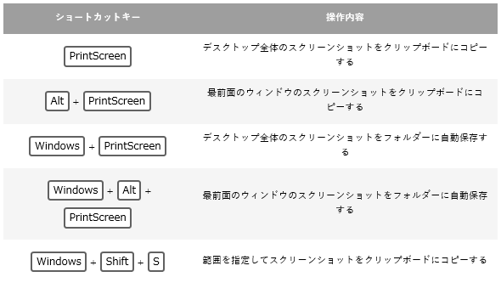
 | FY24Q3 | 4月 |  | 3
 | FY24Q3 | 5月 |  | 0
 | FY24Q4 | 6月 |  | 0
 | FY24Q4 | 7月 |  | 0
 | FY24Q4 | 8月 |  | 0
 | FY25Q1 | 9月 |  | 0
 | FY25Q1 | 10月 |  | 0
 | FY25Q1 | 11月 |  | 0
 | FY25Q2 | 12月 |  | #REF!
 | FY25Q2 | 1月 |  | #REF!
 | FY25Q2 | 2月 |  | #REF!
 | 小計 |  |  | #REF!

4-1_2次評価結果計算_ET_1.コントラクター(業務委託)
 |  |  |  |  |  | システム項目 |  |  | 2次評価事前入力 | 2次評価事前入力 |  | 2次評価 | リクエスター入力項目 | リクエスター入力項目 |  | リクエスター入力項目 | 2次評価 | 2次評価 | 2次評価 | 2次評価 | 2次評価 | 2次評価 | 2次評価 | 2次評価 | 2次評価 |  |  |  | 2次評価 |  |  | 2次評価 | 2次評価 |  |  |  | 2次評価 | 2次評価 |  | 2次評価 |  |  | 2次評価 | 2次評価 | 2次評価 |  | 2次評価 | 2次評価 | 2次評価 | 2次評価 |  | 2次評価 |  |  | 2次評価 |  |  |  |  |  |  |  |  |  | 2次評価事前入力 | 2次評価事前入力 | ピアレビュー依頼 | SVレビュー中 | 変更済 | OK
 |  |  |  |  |  | シェアポシステムより転記 |  |  | シェアポシステムより転記 |  | 選択項目 | 信用調査担当EID入力 | シェアポシステムより転記 | シェアポシステムより転記 |  | シェアポシステムより転記 | HP/信用調査データ/他より引用 | 固定値入力 |  |  |  | TDB-COSMOSNET/国税庁法人番号公表サイトにて算出 | TDB-COSMOSNETにて調べる | 信用調査データより引用 | 信用調査データより引用 |  |  |  | 信用調査データより引用 |  |  | 調査 | 調査 | 調査 | 調査 |  | 調査 | 信用調査データより引用 |  | 信用調査データより引用 |  |  |  | 信用調査データより引用 | 信用調査データより引用 |  | 調査 | 調査 | 信用調査データより引用 |  | 信用調査データより引用 | 固定値(N/A)入力 | 信用調査データより引用 |  | 固定値(N/A)入力 | 信用調査データより引用 |  |  |  |  |  |  |  |  | 一部変動値入力(ReqNoが変動) | 固定値入力 | 作業中 | FB中 |  | NG
 |  |  |  |  | 作業終了後、2営業日確認 |  |  |  |  |  |  |  |  |  |  |  |  |  |  |  |  |  |  |  |  |  |  |  |  |  |  |  | ①A2-3-CX.ISO27001またはPマークの番号 |  |  |  |  | ➂A2-2.社員数 |  | ④A2-4.設立年月日 |  |  | ➄A2-5.CCRで取得可能な直近の会計年度において売り上げ1億円未満はあったか？ |  |  |  |  |  |  | A2-B.競合他社の資本が50%超でないこと |  | A2-C.主要顧客上位3顧客で総売り上げの4割以上を占めるか？ |  |  | A2-D.アクセンチュアが取引する領域の事業費率が一定以上あること |  |  |  | A2-E.取引先銀行が全銀協正会員判定及び、全国信用金協会会員判定 |  |  |  |  |  |  |  | FB対応中 | ピアレビュー中
No | 作業者 | ステータス | ピアレビュー者 | ステータス2 | 3次評価入力済 | Created | シェアポリンク先URL | シェアポリンク先URL_Editモード | ID | ReqNo | Status | Risk Assessment担当者 | サプライヤーのカテゴリ | サプライヤーの正式名称 | ReqNo＋サプライヤーの正式名称 | サプライヤーのHPのURL | 代表者名 | A2.事前ヒアリング票回答依頼日付 | A2.評価結果 | A2.評価結果-メモ | A2.評価完了日付 | 会社法人等番号 | TDB企業コード | A2.信用調査データの種類 | A2.信用調査データ調査日付 | 基準日付 | 信用調査データ調査日付_基準日付より計算 | 信用調査データ調査日付：0-OK、1-NG | A2-0.CCR得点 | 評点ベースランク | 信用調査クライテリア_マイナスポイント数 | A2-1.裁判歴 | ①A2-3-CX.ISO27001またはPマークの番号 | ISO27001 | Pマーク | ①ISO27001orPマーク：0-OK、1-NG | ➁A2-3-NONCX.ISO14001の番号 | ➂A2-2.社員数 | ➂社員数：0-OK、1-NG | ④A2-4.設立年月日 | 設立年月日_基準日付より計算 | ④社歴：0-OK、1-NG | ➄A2-5.CCRで取得可能な直近の会計年度において売り上げ1億円未満はあったか？ | ➄直近決算期 | ➄直近決算期売上高 | ⑤売上高：0-OK、1-NG | ⑥A2-3-CX-TEMP.派遣事業者番号 | ⑦A2-3-NONCX-HR.有料職業紹介許可番号 | A2-A.資本金 | A2-B.競合他社の資本が50%超でないこと | 株主 | A2-C.主要顧客上位3顧客で総売り上げの4割以上を占めるか？ | TDB_得意先 | TSR_販売先 | A2-D.アクセンチュアが取引する領域の事業費率が一定以上あること | TDB_事業内容 | TSR_営業種目 | TSR_概況 | 取引先銀行 | 全銀協正会員判定 OKまたはNGでプルダウン選択 | 取引先信用金庫 | 全国信用金協会会員判定 OKまたはNGでプルダウン選択 | 事由記載メモ2 | 事由記載メモ_2(TDBより) | 格納フォルダ(rootフォルダ＋ReqNo) | rootフォルダ(固定) |  | 作業完了
 | 前田 | FB対応中 | 服部 | FB中 |  | 2024-04-25 | https://ts.accenture.com/sites/APS_Accenture_Japan/Lists/RF_SU_Avanade/DispForm.aspx?ID=46&Source=https%3A%2F%2Fts%2Eaccenture%2Ecom%2Fsites%2FAPS%5FAccenture%5FJapan%2FLists%2FRF%5FSU%5FAvanade%2FAllItems%2Easpx%23InplviewHashd02ba55e%2Db9b9%2D4d4f%2D8c81%2Dd677ea52e967%3DPaged%253DTRUE%2Dp%5FID%253D32%2DPageFirstRow%253D31&ContentTypeId=0x01001108D726A40CAA47B825ED9CB59C007E | https://ts.accenture.com/sites/APS_Accenture_Japan/Lists/RF_SU_Avanade/EditForm.aspx?ID=46&Source=https%3A%2F%2Fts%2Eaccenture%2Ecom%2Fsites%2FAPS%5FAccenture%5FJapan%2FLists%2FRF%5FSU%5FAvanade%2FAllItems%2Easpx%23InplviewHashd02ba55e%2Db9b9%2D4d4f%2D8c81%2Dd677ea52e967%3DPaged%253DTRUE%2Dp%5FID%253D32%2DPageFirstRow%253D31 | 46 | SUS_A10046 | A31_3次評価中 | yukiko.a.ito | 1.コントラクター(業務委託) | 九州スタッフ株式会社 | SUS_A10046_九州スタッフ株式会社 | https://www.staff-q.co.jp/company | 大霜 洋、大霜 彰子 | 1970-01-01 | Yellow | TDB-COSMOS2フル(2023/8/1調査、2023/3月期まで収録)評点 48点(ベースランク・Yellowランク)→信用調査クライテリアではNGなし。ランク変わらず、Group B評価(Yellow評価)。 ・裁判歴なし(社名＆代表社名(大霜 洋、大霜 彰子氏)にて)→OK ・ISO27001なし、Pマーク(18860033-09)→OK ・従業員 76名→OK (5名以下がNG※要員管理ができる体制か) ・設 立1998/4/1→OK (3年未満がNG) ・売上高(2023/3月期)10億94百万円→OK (1億円未満NG) ・取引銀行 佐賀（福岡）,福岡（博多駅前）,西日本シティ（博多駅東）は全銀協正会員(114会員)(※)に含まれる→OK ・派遣免許(派40-010129)、有料職業紹介免許(40-ユ-010166) 【参考】資本金 2,000万円、株主：会長(大霜 洋氏)を筆頭に、社長(大霜 彰子氏)等、計4名 事業内容：メーカーや商社への人材派遣ならびに人材紹介のほかソフト開発を業務としている。 得意先：富士ソフト,ＮＴＴデータＭＣＳ,ＮＪＣソフトウエア,九州ＮＳソリューションズ,西部電気工業。 (※)全銀協正会員一覧 https://www.zenginkyo.or.jp/abstract/outline/organization/member-01/ | 2024-05-16 | 9290001018665 | 800718211 | TDB-COSMOS2フル | 2023-08-01 | 2024-05-21 | 9 | 0 | 48 | Yellow | 0 | なし | Pマーク(18860033-09) | 無 | 18860033-09 | 0 | 無 | 76 | 0 | 1998-04-01 | 313 | 0 | No | 2023/3月期 | 1,094,000,000 | 0 | 派40-010129 | 40-ユ-010166 | 20,000,000 | Yes | 会長(大霜 洋氏)を筆頭に、社長(大霜 彰子氏)等、計4名 | N/A | 富士ソフト,ＮＴＴデータＭＣＳ,ＮＪＣソフトウエア,九州ＮＳソリューションズ,西部電気工業。 |  | N/A | メーカーや商社への人材派遣ならびに人材紹介のほかソフト開発を業務としている。 |  |  | みずほ、三菱UFJ | OK |  |  | ◆福岡本社 〒812-0011福岡市博多区博多駅前3丁目2番1号 日本生命博多駅前ビル7Ｆ TEL 092-474-0004 FAX 092-483-4100 ◆大分オフィス 2022年4月に福岡本社に統合しました。 設立平成10年4月1日（九州松下スタッフ株式会社として発足） 沿革平成13年8月29日 九州スタッフ株式会社に社名変更 平成27年9月1日 九州テクノシェア株式会社を合併し、ITソリューション事業本部を発足 資本金2,000万円 代表取締役会長 大霜 洋 代表取締役社長 大霜 彰子 事業内容 一般労働者派遣事業 （許可番号 派40-010129） 有料職業紹介事業 （許可番号 40-ユ-010166） 人財ソリューション事業・ITソリューション事業・メディカルサービス事業 | 企業コード 800718211 ／ 法人番号 9290001018665 九州スタッフ株式会社(キュウシュウスタッフカブシキガイシャ) 所在地 福岡県福岡市博多区博多駅前３－２－１ 日本生命博多駅前ビル７Ｆ 代表者 大霜 彰子 TDB-COSMOS2フル(2023/8/1調査、2023/3月まで収録) | https://ts.accenture.com/sites/APS_Accenture_Japan/SupplierLibrary/CredentialCheck/For%20Avanade/SUS_A10046 | https://ts.accenture.com/sites/APS_Accenture_Japan/SupplierLibrary/CredentialCheck/For%20Avanade/ |  | レビュー完了
銀行、信用金庫判定ボタン
 |  |  |  |  |  |  |  |  |  | SUS_A100 |  |  |  |  | SUS_A100_ |  |  | 1970-01-01 | Red |  |  |  |  | TSR |  | 2024-05-21 | 1492 | 1 | 50 | Green | 1 |  |  |  |  | 0 |  |  | 1 |  | 1,492 | 0 | Yes |  |  | 1 |  |  |  |  |  | N/A |  |  | N/A |  |  |  |  |  |  |  |  |  | https://ts.accenture.com/sites/APS_Accenture_Japan/SupplierLibrary/CredentialCheck/For%20Avanade/SUS_A100 | https://ts.accenture.com/sites/APS_Accenture_Japan/SupplierLibrary/CredentialCheck/For%20Avanade/

(save)avanade信用調査伊藤作業用
No | シェアポシステム連番 | Status | 伊藤レビュー状況 | 申請日付 | Req_ID | サプライヤーのカテゴリ | サプライヤーの正式名称 | TDB企業CD、法人番号、代表社名 | Req_ID_サプライヤーの正式名称 | 2次評価コメント | Supplier起用申請リンク先 | Supplier起用申請リンク先(Editモード) | サプライヤーのHPのURL | 備考1 | 備考2 | メモ(業務開始日その他)
14 | 19 | 完了2023/12/12 |  | 2023-11-24 | SUS_A10019 | 3.IT Technology(HW/SW/ITサービス) | ペガトロン・ジャパン株式会社 | 企業コード 260834672 ／ 法人番号 8040001031108 ペガトロン・ジャパン株式会社(ペガトロンジャパンカブシキガイシャ) 所在地 東京都江東区新砂２－２－１１ 佐川東京ロジスティクスセンター５階 代表者 廖 賜政 | SUS_A10019_ペガトロン・ジャパン株式会社 | TDBなし TSR企業情報(2023/7/3調査、2022/12月期より収録)TSR評点50点(Greenランク)→信用調査クライテリアでは、1項目にてマイナスポイントあり。ランク変わらず、Group A評価(Green評価)。 ・裁判歴なし(社名＆代表社名(廖 賜政氏)にて)→OK ・ISO27001(JQA-IM2038)、Pマークあり(17000922-07)→OK ・ISO14001なし→NG※1 ・従業員数 200名→OK (5名以下がNG※要員管理ができる体制か) ・設 立2000/11/15→OK (3年未満がNG) ・売上高(2022/12月期)42億円→OK (1億円未満NG) ・取引銀行：三菱ＵＦＪ（千葉）は全銀協正会員(114会員)(※)に含まれる→OK 【参考】資本金9,216万6千円、株主：PegatronCorporation(100%) 営業種目：ペガトロン製品のアフターサービス・修理(100%)、販売先：デル・テクノロジーズ，グループ各社，一般企業。概況：台湾証券取引上場のPegatron_Corporationの日本法人として、国内の修理・保守を主業としている。 (※)全銀協正会員一覧 https://www.zenginkyo.or.jp/abstract/outline/organization/member-01/ | https://ts.accenture.com/sites/APS_Accenture_Japan/Lists/RF_SU_Avanade/DispForm.aspx?ID=19&ContentTypeId=0x01001108D726A40CAA47B825ED9CB59C007E |  | https://ts.accenture.com/sites/APS_Accenture_Japan/Lists/RF_SU_Avanade/EditForm.aspx?ID=19&Source=%2Fsites%2FAPS%5FAccenture%5FJapan%2FLists%2FRF%5FSU%5FAvanade | https://pegaservice-japan.pegatroncorp.com/static/PJHomePage/ja/about/company-info.html | TSR企業情報
15 | 20 | 完了2023/12/12 |  | 2023-11-30 | SUS_A10020 | 1.コントラクター(業務委託) | 日本コムシンク株式会社 | 企業コード 581167890 ／ 法人番号 7120001048689 日本コムシンク株式会社(ニホンコムシンクカブシキガイシャ) 所在地 大阪府大阪市西区江戸堀１－２－１１ 大同生命肥後橋ビル南館１２階 代表者 山里 真元 | SUS_A10020_日本コムシンク株式会社 | TDB-COSMOS2フル(2023/3/10調査、2022/9月期まで収録)評点 56点(Green評価)→信用調査クライテリアでは、マイナスポイントなし。ランク変わらず、Group A評価(Green評価)。 ・裁判歴なし(社名＆代表社名(山里 真元氏)にて)→OK【注】社名で1件ヒットするが訴外記載のため問題なし ・ISO27001なし、Pマーク(20000236-10)→OK ・従業員170名→OK (5名以下がNG※要員管理ができる体制か) ・設 立1985/11/11 →OK (3年未満がNG) ・売上高(2022/9月期)22億6百万円→OK (1億円未満NG) ・取引銀行：取引銀行 三井住友（大阪本店営業部）,三菱ＵＦＪ（瓦町）,南都（大阪北）は全銀協正会員(114会員)(※)に含まれる→OK ・派遣免許(派27-302247) 【参考】資本金 5,000万円 、株主：代表(山里 久夫氏)を筆頭に、役員等、計6名。 事業内容： ソフトウエアの受託開発を手掛けており、大阪府および東京都を中心に営業展開している。得意先：Ｔ＆Ｄ情報システム,日立システムズ,日本総合研究所,コクヨ,伊藤忠テクノソリューションズ。 (※)全銀協正会員一覧 https://www.zenginkyo.or.jp/abstract/outline/organization/member-01/ | https://ts.accenture.com/sites/APS_Accenture_Japan/Lists/RF_SU_Avanade/DispForm.aspx?ID=20&ContentTypeId=0x01001108D726A40CAA47B825ED9CB59C007E |  | https://ts.accenture.com/sites/APS_Accenture_Japan/Lists/RF_SU_Avanade/EditForm.aspx?ID=20&Source=%2Fsites%2FAPS%5FAccenture%5FJapan%2FLists%2FRF%5FSU%5FAvanade | https://www.comthink.co.jp/company/ | TDB－COSMOS2フル | https://ts.accenture.com/sites/APS_Accenture_Japan/Lists/RF_SU_Avanade/AllItems.aspx
16 | 21 | 完了2023/12/12 |  | 2023-12-04 | SUS_A10021 | 1.コントラクター(業務委託) | バルテス株式会社 | 企業コード 178064405 ／ 法人番号 3120001253929 バルテス株式会社(バルテスカブシキガイシャ) 所在地 大阪府大阪市西区阿波座１－３－１５ 関電不動産西本町ビル８Ｆ 代表者 田中 真史 | SUS_A10021_バルテス株式会社 | TDB信用調査論拠データ無し、参考情報：登記簿相当情報として、新設企業データ(商業登記閲覧日 令和 5年 4月13日) TSR企業レポート(2023/10/26調査、業績収録なし※収録財務種別：推定貸借対照表あり)TSR評点 52点(Greenランク)→信用調査クライテリアでは、2項目マイナスポイントあり。ランクダウンして、Group B評価(Yellow評価)。 ・裁判歴なし(社名＆代表社名(田中 真史氏)にて)→OK ・ISO27001(02200-2008-AIS-KOB-ISMS-AC)、Pマークなし→OK ・従業員 640名→OK (5名以下がNG※要員管理ができる体制か) ・設 立 2023/4/6→NG※2 (3年未満がNG)【注】創業2004/4/19（現バルテス・ホールディングス株式会社） ・売上高 記載なし→NG※3 (1億円未満NG) ・取引銀行：三菱ＵＦＪ（瓦町），広島（大阪）は全銀協正会員(114会員)(※)に含まれる→OK ・派遣免許(派27-300069)、有料職業紹介免許(27-ユ-301805) 【参考】資本金 9,000万円、株主：バルテス・ホールディングス株式会社(100%) 事業構成：ソフトウェア品質検証サービス(100%)、販売先：楽天グループ（株）や住友電気工業（株）等が確認されるものの非開示であった。 初見：バルテス・ホールディングス（株）のHD化に伴い、会社分割の方式でソフトウェアテスト事業等を引継ぎ展開している。2023年10月より本格的に事業を行っていることから、3月期の決算は実質6ヵ月の変則決算となるものの、取引基盤は従前より確立されており懸念は僅少であると見られる。但し、１期も終了していないことから詳細も判然とせず、現時点での総評は抑えざるを得ない。 (※)全銀協正会員一覧 https://www.zenginkyo.or.jp/abstract/outline/organization/member-01/ | https://ts.accenture.com/sites/APS_Accenture_Japan/Lists/RF_SU_Avanade/DispForm.aspx?ID=21&ContentTypeId=0x01001108D726A40CAA47B825ED9CB59C007E |  | https://ts.accenture.com/sites/APS_Accenture_Japan/Lists/RF_SU_Avanade/EditForm.aspx?ID=21&Source=%2Fsites%2FAPS%5FAccenture%5FJapan%2FLists%2FRF%5FSU%5FAvanade | https://www.valtes.co.jp/company/map.html | TSR企業レポート(3か月以内)=240P
17 | 22 | 完了2023/12/19 |  | 2023-12-08 | SUS_A10022 | 1.コントラクター(業務委託) | 株式会社ウィンスリー | 企業コード 478008208 ／ 法人番号 5010401102793 株式会社ウィンスリー(カブシキガイシャウィンスリー) 所在地 東京都港区六本木４－８－７ 六本木三河台ビル５階 代表者 黒瀬 雄一郎 | SUS_A10022_株式会社ウィンスリー | TDB-COSMOS2フル(2023/3/1調査、2022/10月期まで収録)評点 47点(Yellowランク)→信用調査クライテリアでは、1項目マイナスポイントあり。ランク変わらず、Group B評価(Yellow評価)。 ・裁判歴なし(社名＆代表社名(黒瀬 雄一郎氏)にて)→OK ・ISO27001なし、Pマークなし→NG※1 ・従業員 14名→OK (5名以下がNG※要員管理ができる体制か) ・設 立2012/11/1→OK (3年未満がNG) ・売上高(2022/10月期)3億5千万円→OK (1億円未満NG) ・取引銀行： 三菱ＵＦＪ（青山）,りそな（新橋）,きらぼし（原宿）は全銀協正会員(114会員)(※)に含まれる→OK。その他、日本政策金融公庫 ・有料職業紹介免許(13-ユ-305810) 【参考】資本金 500万円 、株主：代表(黒瀬 雄一郎氏)(100%) 事業内容:デジタルマーケティングやＤＸをはじめ、デジタル分野に特化した人材紹介事業を主体に、他業種の人材紹介企業にマーケティング支援を行っている。 得意先：楽天グループ,電通グループ,博報堂グループ,資生堂,アクセンチュア (※)全銀協正会員一覧 https://www.zenginkyo.or.jp/abstract/outline/organization/member-01/ | https://ts.accenture.com/sites/APS_Accenture_Japan/Lists/RF_SU_Avanade/DispForm.aspx?ID=22&Source=https%3A%2F%2Fts%2Eaccenture%2Ecom%2Fsites%2FAPS%5FAccenture%5FJapan%2FLists%2FRF%5FSU%5FAvanade%2FAllItems%2Easpx&ContentTypeId=0x01001108D726A40CAA47B825ED9CB59C007E |  | https://ts.accenture.com/sites/APS_Accenture_Japan/Lists/RF_SU_Avanade/EditForm.aspx?ID=22&Source=https%3A%2F%2Fts%2Eaccenture%2Ecom%2Fsites%2FAPS%5FAccenture%5FJapan%2FLists%2FRF%5FSU%5FAvanade%2FAllItems%2Easpx |  | TDB－COSMOS2フル | 厚生労働大臣許可 13－ユ－305810
18 | 23 | Yellow→完了2024/1/9 |  | 2023-12-27 | SUS_A10023 | 1.コントラクター(業務委託) | ナチュラルナイン株式会社 | 企業コード 989743996 ／ 法人番号 3010701019896 ナチュラルナイン株式会社(ナチュラルナインカブシキガイシャ) 所在地 東京都品川区東五反田５－２４－９ 吉田ビル４Ｆ 代表者 松田 一也 | SUS_A10023_ナチュラルナイン株式会社 | 信用調査論拠データ無し（帝国データバンク(TDB)、東京商工リサーチ(TSR)ともに)。信用調査論拠データ無しの同社はGroup C評価(Red評価)。 参考として、登記簿謄本相当情報を入手。その他、裁判歴・許認可免許は当方にて調査。判明分以下。 【参考】参考_TSR企業ダイジェスト(2012/8調査)※登記簿謄本相当情報 ・裁判歴なし ・ISO27001なし、Pマークなし ・設立：2007/9/12 (3年未満がNG) ・従業員：3名 (5名以下がNG※要員管理ができる体制か) ・取引銀行：三井住友（五反田），日本政策金融公庫→三井住友銀行は全銀協正会員(114会員)(※)に含まれる→OK。 【参考】資本金1,350万円、株主：不明、扱い品：経営コンサルタント業 [サービス業] (※)全銀協正会員一覧 https://www.zenginkyo.or.jp/abstract/outline/organization/member-01/ | https://ts.accenture.com/sites/APS_Accenture_Japan/Lists/RF_SU_Avanade/DispForm.aspx?ID=23&ContentTypeId=0x01001108D726A40CAA47B825ED9CB59C007E |  | http://www.natural-9.co.jp/company.html | https://ts.accenture.com/sites/APS_Accenture_Japan/SupplierLibrary/Forms/AllItems.aspx?RootFolder=%2Fsites%2FAPS%5FAccenture%5FJapan%2FSupplierLibrary%2FCredentialCheck%2FFor%20Avanade%2FSUS%5FA10023&FolderCTID=0x012000D350CA74879984438ED2BACBBCB36C49 | TSR企業ダイジェスト | https://ts.accenture.com/sites/APS_Accenture_Japan/Lists/RF_SU_Avanade/AllItems.aspx
19 | 24 | Green→完了2024/1/9 |  | 2023-12-27 | SUS_A10024 | 1.コントラクター(業務委託) | セルプロモート株式会社 | 企業コード 692044291 ／ 法人番号 9010401143421 セルプロモート株式会社(セルプロモートカブシキガイシャ) 所在地 東京都新宿区新宿１－９－１ 第２タケビル３階・４階 代表者 林 亮太 | SUS_A10024_セルプロモート株式会社 | TDB-COSMOS2フル(2023/10/3調査、2023/5月期まで収録)評点 52点(Greenランク)→信用調査クライテリアでは、以下1項目マイナスポイントあり。ランク変わらず、Group A評価(Green評価)。 ・裁判歴なし(社名＆代表社名(林 亮太氏)にて)→OK ・ISO27001なし、Pマークなし→NG※1 ・従業員 180名→OK (5名以下がNG※要員管理ができる体制か) ・設 立 2019/1/1→OK (3年未満がNG) ・売上高(2023/5月期)28億31百万円→OK (1億円未満NG) ・取引銀行 みずほ（六本木）,きらぼし（本店）は全銀協正会員(114会員)(※)に含まれる→OK。その他、商工中金,日本政策金融公庫。 ・派遣免許(派13-316504)、有料職業紹介免許(13-ユ-311318) 【参考】資本金 5,500万円 、株主：代表(林 亮太氏)を筆頭に、取締役(川﨑 正文氏)、SHR社、その他、計4名。 事業内容:ソフトウェアの受託開発のほか、ＯＡ機器販売事業並びにインターネット広告販売代理事業を行っている。得意先：ＰｗＣコンサルティング,アクセンチュア,ソフトバンク,ｍｅｄｉｂａ,レコチョク。 (※)全銀協正会員一覧 https://www.zenginkyo.or.jp/abstract/outline/organization/member-01/ | https://ts.accenture.com/sites/APS_Accenture_Japan/Lists/RF_SU_Avanade/DispForm.aspx?ID=24&ContentTypeId=0x01001108D726A40CAA47B825ED9CB59C007E |  | https://cellpromote.biz/company/#outline | https://ts.accenture.com/sites/APS_Accenture_Japan/SupplierLibrary/Forms/AllItems.aspx?RootFolder=%2Fsites%2FAPS%5FAccenture%5FJapan%2FSupplierLibrary%2FCredentialCheck%2FFor%20Avanade%2FSUS%5FA10024&FolderCTID=0x012000D350CA74879984438ED2BACBBCB36C49&View=%7B2B209248%2D5A74%2D45F5%2D82BB%2D878A13E19842%7D | TDB－COSMOS2フル
20 | 25 | Green→完了2024/1/9 |  | 2023-12-27 | SUS_A10025 | 1.コントラクター(業務委託) | JIG-SAW株式会社 | 企業コード 010696797 ／ 法人番号 3430001027574 ＪＩＧ－ＳＡＷ株式会社(ジグソーカブシキガイシャ) 所在地 東京都千代田区大手町１－９－２ 大手町フィナンシャルシティグランキューブ１８階 代表者 山川 真考 | SUS_A10025_JIG-SAW株式会社 | TDB-COSMOS2フル(2023/4/12調査、2022/12月期まで収録)上場・評点 60点(Greenランク)→信用調査クライテリアでは以下1項目にてマイナスポイントあり。ランク変わらずして、Group A評価(Green評価)。 ・裁判歴なし→OK ・ISO27001(IR0038)、Pマークなし→OK ・ 従業員 156名→OK (5名以下がNG※要員管理ができる体制か) ・ 設 立 2001/11/1→OK (3年未満がNG) ・売上高(2022/12月期)30億5,100万円→OK (1億円未満NG) ・取引銀行 みずほ,三井住友は全銀協正会員(114会員)(※)に含まれる→OK。西武信金は全国信用金協会(※※)会員→OK。 ・派遣免許(派01-300996) 【参考】資本金3億5,110万7,000円、株主：SIGNATORY DIRECTORY Union Bancaire Privéeを筆頭に、代表(山川 真考氏)、DEUTSCHE BANK AG(独)、斉藤 誠氏、Daiwa Capital Markets Singapore Limited、等、5,607名 事業内容 サーバやＩｏＴ機器の監視、ＩｏＴデータコントロールなどを受託している。 (※)全銀協正会員一覧 https://www.zenginkyo.or.jp/abstract/outline/organization/member-01/ (※※)全国信用金協会会員 https://www.shinkin.co.jp/tikubetu/kantou.htm#tokyo | https://ts.accenture.com/sites/APS_Accenture_Japan/Lists/RF_SU_Avanade/DispForm.aspx?ID=25&ContentTypeId=0x01001108D726A40CAA47B825ED9CB59C007E |  | https://www.jig-saw.com/company/ | https://ts.accenture.com/sites/APS_Accenture_Japan/SupplierLibrary/Forms/AllItems.aspx?RootFolder=%2Fsites%2FAPS%5FAccenture%5FJapan%2FSupplierLibrary%2FCredentialCheck%2FFor%20Avanade%2FSUS%5FA10025&FolderCTID=0x012000D350CA74879984438ED2BACBBCB36C49&View=%7B2B209248%2D5A74%2D45F5%2D82BB%2D878A13E19842%7D | TDB－COSMOS2フル
21 | 26 | 確認中2024/2/1 |  | 2024-01-19 | SUS_A10026 | 1.コントラクター(業務委託) | リエイズジャパン | 企業コード 673053233 ／ 法人番号 7011603002664 リエイズジャパン合同会社(リエイズジャパンゴウドウガイシャ) 所在地 東京都練馬区下石神井２－１８－１７ 代表者 宮﨑 浩 | SUS_A10026_リエイズジャパン | 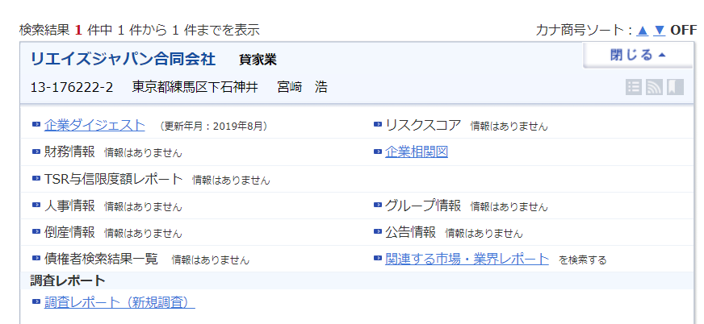 | https://ts.accenture.com/sites/APS_Accenture_Japan/Lists/RF_SU_Avanade/DispForm.aspx?ID=26&ContentTypeId=0x01001108D726A40CAA47B825ED9CB59C007E |  | https://www.houjin.info/detail/7011603002664/ | https://www.houjin-bangou.nta.go.jp/henkorireki-johoto.html?selHouzinNo=7011603002664 |  | Yoshida, Kazuhiro
22 | 27 | Green【完了】2024/2/2 |  | 2024-01-31 | SUS_A10027 | 1.コントラクター(業務委託) | 株式会社セキュアイノベーション | 企業コード 666016329 ／ 法人番号 2360001020034 株式会社セキュアイノベーション(カブシキガイシャセキュアイノベーション) 所在地 沖縄県那覇市上之屋１－１８－３６ 沖縄映像センタービル３Ｆ 代表者 栗田 智明 | SUS_A10027_株式会社セキュアイノベーション | TDB-COSMOS2フル(2023/8/1調査、2023/3月期まで収録)評点 59点(Greenランク)→信用調査クライテリアではマイナスポイントなし。ランク変わらず、Group A評価(Green評価)。 ・裁判歴なし→OK ・ISO27001(IS127)、Pマークなし→OK ・従業員 55名→OK (5名以下がNG※要員管理ができる体制か) ・設 立2015/10/21→OK (3年未満がNG) ・売上高(2023/3月期)5億51百万円→OK (1億円未満NG) ・取引銀行：沖縄（大平）は全銀協正会員(114会員)(※)に含まれる→OK。 その他、沖縄振興開発金融公庫(沖縄における政策金融を一元的・総合的に行う政府系金融機関)。 ・派遣免許(派47-300169)、有料職業免許(47-ユ-300208) 【参考】資本金 9,750万円 、株主：代表(栗田 智明氏)を筆頭に、沖縄振興開発金融公庫、セキュアヴェイル、沖縄イノベーション総研、ベリサーブ、等。総計不明。 事業内容：一般企業、官公庁、受託ソフトウェア業者を得意先とする、セキュリティオペレーションを主体とした、セキュリティ診断サービス、コンサルティング業者。得意先：ＮＴＴドコモ,沖電グローバルシステムズ,Ｌｏｇ Ｓｔａｒｅ,ベリサーブ,グローバルセキュリティエキスパート。 (※)全銀協正会員一覧 https://www.zenginkyo.or.jp/abstract/outline/organization/member-01/ | https://ts.accenture.com/sites/APS_Accenture_Japan/Lists/RF_SU_Avanade/DispForm.aspx?ID=27&Source=https%3A%2F%2Fts%2Eaccenture%2Ecom%2Fsites%2FAPS%5FAccenture%5FJapan%2FLists%2FRF%5FSU%5FAvanade%2FAllItems%2Easpx&ContentTypeId=0x01001108D726A40CAA47B825ED9CB59C007E |  |  |  | TDB－COSMOS2フル
23 | 28 | 完了 |  | 2024-02-08 | SUS_A10028 | 1.コントラクター(業務委託) | 株式会社日本金融経済研究所 | 企業コード 988748245 ／ 法人番号 2010501023447 株式会社日本金融経済研究所(カブシキガイシャニホンキンユウケイザイケンキュウジョ) 所在地 東京都台東区小島２－２１－５ 代表者 長谷川 真也 立 2005年1月 資本金 1,000万円 代表者 代表取締役 長谷川真也 役職員数 3名 事業内容 ・ソフトウェア開発 ・業務コンサルティング | SUS_A10028_株式会社日本金融経済研究所 | TDB-信用調査論拠データ無し(COSMOS2フル、CCRともに)、TSR-調査日期限切れ(調査日付が2年以上前)のTSR企業レポートのみあり(2018/7/17調査、2017/12月期まで収録)となり、TDB、TSRともに有効な信用調査論拠データ無しのため、同社はGroup C評価(Red評価)。 参考として、TSR企業レポートのみあり(2018/7/17調査、2017/12月期まで収録)入手。その他、裁判歴・許認可免許は当方にて調査。判明分以下。判明分以下。 【参考】参考_TSR企業レポートのみあり(2018/7/17調査、2017/12月期まで収録) TSR評点45点(Yellowランク) ・裁判歴なし ・ISO27001なし、Pマークなし ・設立：2005/1/1 (3年未満がNG) ・従業員：2名 (5名以下がNG※要員管理ができる体制か) ・売上高(2017/12月期)3,600万円 (1億円未満NG) ・取引銀行：日本政策金融公庫，三菱ＵＦＪ（上野），朝日信金（西町）→三菱ＵＦＪは全銀協正会員(114会員)(※)に含まれる→OK。 【参考】資本金1,000万円、株主：代表(長谷川 真也氏)(100%)、事業内容：コンピュータシステムのコンサル、ソフトウェアのコンサル 主要販売先：アクセンチュア, ＴＩＳソリューションリンク、所見：平成17年1月に設立され、代表取締役社長である長谷川氏の斯業経験を活かして、ICTに関連するシステム開発やソフトウェア開発会社向けにコンサルティングを展開。依然として過小資本での推移となっており、企業規模としては途上段階である為、今後の動向把握が肝要である。 (※)全銀協正会員一覧 https://www.zenginkyo.or.jp/abstract/outline/organization/member-01/ | https://ts.accenture.com/sites/APS_Accenture_Japan/Lists/RF_SU_Avanade/DispForm.aspx?ID=28&ContentTypeId=0x01001108D726A40CAA47B825ED9CB59C007E |  | https://www.j-feri.co.jp/company.html
24 | 29 | 完了 |  | 2024-02-16 | SUS_A10029 |  | 株式会社レイウッドシステムズ | 企業コード 989234318 ／ 法人番号 7010001100213 株式会社レイウッドシステムズ(カブシキガイシャレイウッドシステムズ) 所在地 東京都中央区八丁堀３－２２－１３ ＰＭＯ八丁堀７階 代表者 鈴木 淳彌 | SUS_A10029_株式会社レイウッドシステムズ | 取引開始日：2024/04/01 TDB-COSMOS2フル(2023/10/1調査、2023/5月期まで収録)評点 52点(ベースランク・Greenランク)→信用調査クライテリアでは、マイナスポイントなし。ランク変わらず、Group A評価(Green評価)。 ・裁判歴なし(社名＆代表社名(鈴木淳彌氏)にて)→OK ・ISO27001(MSA-IS-418)、Pマークなし→OK ・従業員42名→OK (5名以下がNG※要員管理ができる体制か) ・設 立 2006/6/1→OK (3年未満がNG) ・売上高(2023/3月期)5億62百万円→OK (1億円未満NG) ・取引銀行 みずほ（新橋中央）は全銀協正会員(114会員)(※)に含まれる→OK。その他、日本政策金融公庫 ・派遣免許(派13-310225) 【参考】資本金 1,000万円 、株主：代表(鈴木 淳彌氏)(66%)、副社長(小澤 章彦氏)(34%) 事業内容：ERPパッケージソフトのほかRPAやSAP導入に関するアドバイス・コンサルティングなどの支援、および導入後の運用サポート・保守を行っている。取引先：アクセンチュア,日本オラクル,アドバンテスト,イデア・コンサルティング,テクノスジャパン。 (※)全銀協正会員一覧 https://www.zenginkyo.or.jp/abstract/outline/organization/member-01/ |  |  | https://www.raywood-sys.com |  |  | https://ts.accenture.com/sites/APS_Accenture_Japan/Lists/RF_SU_Avanade/DispForm.aspx?ID=29&ContentTypeId=0x01001108D726A40CAA47B825ED9CB59C007E
25 | 30 | 完了 |  | 2024-02-20 | SUS_A10030 | 1.コントラクター(業務委託) | アーカスジャパン株式会社 | 企業コード 713056067 ／ 法人番号 6120001230173 アーカス・ジャパン株式会社(アーカスジャパンカブシキガイシャ) 所在地 大阪府大阪市淀川区西中島５－９－６ 新大阪サンアールビル本館３階 代表者 松原 晋啓 | SUS_A10030_アーカスジャパン株式会社 | TDB-COSMOS2フル(2023/7/20調査、2023/3月期まで収録)評点 54点(ベースランク・Greenランク)→信用調査クライテリアでは、以下1項目マイナスポイントあり。ランク変わらず、Group A評価(Green評価)。 ・裁判歴なし(社名＆代表社名(松原 晋啓氏)にて)→OK ・ISO27001なし、Pマークなし→NG※1 ・従業員30名→OK (5名以下がNG※要員管理ができる体制か) ・設 立 2020/7/1→OK (3年未満がNG) ・売上高(2023/3月期)4億24百万円→OK (1億円未満NG) ・取引銀行：三井住友（新大阪）は全銀協正会員(114会員)(※)に含まれる→OK。大阪信金（新大阪）は全国信用金協会会員(※※)に含まれる→OK。その他,日本政策金融公庫。 【参考】資本金999万円、株主：代表(松原 晋啓氏)(100%) 事業内容：ＣＲＭ（顧客情報管理システム）をカスタマイズして提供している。得意先：日本ヒューレット・パッカード,一般財団法人ヤマハ音楽振興会,東レリサーチセンター,ＳＣＲＥＥＮセミコンダクターソリューションズ,野村総合研究所。 (※)全銀協正会員一覧 https://www.zenginkyo.or.jp/abstract/outline/organization/member-01/ (※※)全国信用金協会会員 https://www.shinkin.co.jp/tikubetu/kantou.htm#tokyo | https://ts.accenture.com/sites/APS_Accenture_Japan/Lists/RF_SU_Avanade/EditForm.aspx?ID=30&Source=%2Fsites%2FAPS%5FAccenture%5FJapan%2FLists%2FRF%5FSU%5FAvanade |  | https://www.arcuss-japan.com/ |  |  | https://ts.accenture.com/sites/APS_Accenture_Japan/Lists/RF_SU_Avanade/DispForm.aspx?ID=30&ContentTypeId=0x01001108D726A40CAA47B825ED9CB59C007E
26 | 31 | 3次評価中2024/3/14→リマインド済 |  | 2024-03-01 | SUS_A10031 |  | 株式会社HLA | 企業コード 646011746 ／ 法人番号 7010401111652 株式会社ＨＬＡ(カブシキガイシャエイチエルーエー) 所在地 東京都港区白金６－１８－１２ 代表者 長野 光陽 申請名称：株式会社HLA 会社HP名称：株式会社エイチエルエー Company Name：HLA Inc. | SUS_A10031_株式会社HLA | 信用調査論拠データ無し（帝国データバンク(TDB)、東京商工リサーチ(TSR)ともに)。信用調査論拠データ無しの同社はGroup C評価(Red評価)。 参考として、登記簿謄本相当情報を入手。その他、裁判歴・許認可免許は当方にて調査した結果、無し。判明分以下。 【参考】参考_TSR企業ダイジェスト(2014/6調査)※登記簿謄本相当情報 ・設立：2014/4/23 (3年未満がNG) 【参考】資本金500万円、代表：長野 光陽氏、扱い品： 情報システム開発業 [サービス業] |  |  |  |  |  | https://ts.accenture.com/sites/APS_Accenture_Japan/Lists/RF_SU_Avanade/DispForm.aspx?ID=31&ContentTypeId=0x01001108D726A40CAA47B825ED9CB59C007E
27 | 32 | 完了 |  | 2024-03-01 | SUS_A10032 | 3.IT Technology(HW/SW/ITサービス) | 株式会社レスターエレクトロニクス | 急ぎ取引開始日：2024/3/13 2019年（平成31年）4月1日 企業コード 655014943 ／ 法人番号 8010701030816 株式会社レスターエレクトロニクス(カブシキガイシャレスターエレクトロニクス) 所在地 東京都港区港南２－１０－９ レスタービルディング 代表者 山口 秀哉 | SUS_A10032_株式会社レスターエレクトロニクス | TDB-COSMOS2フル(2023/7/6調査、2023/3月期まで収録)評点 59点(ベースランク・Greenランク) →信用調査クライテリアでは、マイナスポイントなし。ランク変わらず、Group A評価(Green評価)。 ・裁判歴なし(社名＆代表社名(山口 秀哉氏)にて)→OK ・ISO27001(JP23/00000138)、Pマークなし→OK ・ISO14001(JP09/070622)※株式会社 レスターホールディングス名義で同社含めて包括的に取得→OK ・従業員 300名→OK (5名以下がNG※要員管理ができる体制か) ・設 立 2015/5/1→OK (3年未満がNG) ・売上高(2023/3月期)1,895億45百万円→OK (1億円未満NG) ・取引銀行：みずほ（品川）,三菱ＵＦＪ（五反田駅前）,三井住友（五反田）,横浜,三井住友信託,あおぞらは全銀協正会員(114会員)(※)に含まれる→OK。その他、商工中金。 ・派遣免許(派13-315363) 【参考】資本金 3億1,000万円、株主：レスターホールディングス(100%) 事業内容：各種半導体・デバイスや計測機器の販売を行う他、ソリューション提案、技術開発サポート、ＯＤＭなどで顧客のニーズに応えている。得意先：パナソニック,シャープ,ＶＡＩＯ,デンソーテン,デンソー。 (※)全銀協正会員一覧 https://www.zenginkyo.or.jp/abstract/outline/organization/member-01/ | https://ts.accenture.com/sites/APS_Accenture_Japan/Lists/RF_SU_Avanade/EditForm.aspx?ID=32&Source=%2Fsites%2FAPS%5FAccenture%5FJapan%2FLists%2FRF%5FSU%5FAvanade |  | https://www.restar-ele.com/company/about.html |  |  | https://ts.accenture.com/sites/APS_Accenture_Japan/Lists/RF_SU_Avanade/DispForm.aspx?ID=32&ContentTypeId=0x01001108D726A40CAA47B825ED9CB59C007E
28 | 33 | Green→3次評価中2024/3/22 要メール |  | 2024-03-06 | SUS_A10033 | 1.コントラクター(業務委託) | SCSK株式会社 | 企業コード 580270018 ／ 法人番号 8010001074167 ＳＣＳＫ株式会社(エスシーエスケイカブシキガイシャ) 所在地 東京都江東区豊洲３－２－２０ 豊洲フロント 代表者 當麻 隆昭 | SUS_A10033_SCSK株式会社 | TDB-COSMOS2フル(2024/3/18調査、2023/3月期まで収録)上 場評点 79点(ベースランク・Greenランク)→信用調査クライテリアでは、マイナスポイントなし。ランク変わらず、Group A評価(Green評価)。 ・裁判歴なし(社名＆代表社名(當麻 隆昭氏)にて)→OK ・ISO27001(JUSE-IR-014)、Pマーク(11820015-13)→OK ・従業員 8,470名→OK (5名以下がNG※要員管理ができる体制か) ・設 立1969/10/25→OK (3年未満がNG) ・売上高(2023/3月期)355億61千万円→OK (1億円未満NG) ・取引銀行 三井住友,三井住友信託,三菱ＵＦＪ,みずほ、は全銀協正会員(114会員)(※)に含まれる→OK。 【参考】資本金 214億2,000万円 、株主：上場済。住友商事を筆頭に、日本マスタートラスト信託銀行、日本カストディ銀行、8ＳＣＳＫグループ従業員持株会、ＳＳＢＴＣ ＣＬＩＥＮＴ ＯＭＮＩＢ等。 事業内容 ：システム開発、保守運用・サービス、システム販売を手掛けている。得意先：住友商事,三井住友ファイナンス＆リース,ＪＣＯＭ,博報堂,テプコシステムズ。 (※)全銀協正会員一覧 https://www.zenginkyo.or.jp/abstract/outline/organization/member-01/ | https://ts.accenture.com/sites/APS_Accenture_Japan/Lists/RF_SU_Avanade/DispForm.aspx?ID=33&Source=https%3A%2F%2Fts%2Eaccenture%2Ecom%2Fsites%2FAPS%5FAccenture%5FJapan%2FLists%2FRF%5FSU%5FAvanade%2FAllItems%2Easpx%23InplviewHashd02ba55e%2Db9b9%2D4d4f%2D8c81%2Dd677ea52e967%3DPaged%253DTRUE%2Dp%5FID%253D32%2DPageFirstRow%253D31&ContentTypeId=0x01001108D726A40CAA47B825ED9CB59C007E |  | https://www.scsk.jp/ |  |  | https://ts.accenture.com/sites/APS_Accenture_Japan/Lists/RF_SU_Avanade/DispForm.aspx?ID=33&Source=https%3A%2F%2Fts%2Eaccenture%2Ecom%2Fsites%2FAPS%5FAccenture%5FJapan%2FLists%2FRF%5FSU%5FAvanade%2FAllItems%2Easpx%23InplviewHashd02ba55e%2Db9b9%2D4d4f%2D8c81%2Dd677ea52e967%3DPaged%253DTRUE%2Dp%5FID%253D32%2DPageFirstRow%253D31&ContentTypeId=0x01001108D726A40CAA47B825ED9CB59C007E
29 | 34 | Red→3次評価中2024/3/22 要メール |  | 2024-03-08 | SUS_A10034 | 1.コントラクター(業務委託) | 株式会社MSOL Digital | 企業コード 182067931 ／ 法人番号 7010401179632 株式会社ＭＳＯＬ Ｄｉｇｉｔａｌ(カブシキガイシャエムソルデジタル) 所在地 東京都港区赤坂９－７－１ ミッドタウン・タワー２９階 代表者 阪本 幸誠 社名 株式会社MSOL Digital 設立 2024年1月 資本金 10,000千円 | SUS_A10034_株式会社MSOL Digital | TSR-調査レポート(2024/1/19調査、業績収録なし)TSR評点44点(ベースランク・Yellowランク)→信用調査クライテリアでは、以下3項目にてマイナスポイントあり。ランクダウンして、Group C評価(Red評価)。 ・裁判歴なし(社名＆代表社名(阪本 幸誠氏)にて)→OK ・ISO27001なし、Pマークなし→NG※1 ・従業員：約50名→OK (5名以下がNG※要員管理ができる体制か) ・設立：2024/01/05→NG※2 (3年未満がNG) ・売上高：決算期を迎えておらずデータなし→NG※3 ・取引銀行：金融機関，（株）マネジメントソリューションズ 【参考】資本金：1,000万円、株主：（株）マネジメントソリューションズ（100.0%） 所見：２０２４年１月に親会社で東証プライム市場上場（株）マネジメントソリューションズのＤｉｇｉｔａｌ事業を承継して事業を開始している。設立当初より受注を確保し、設立１期目と なる２０２４年１２月期から一定の売上を確保すると見られるものの、当社・代表共に資金調 達源となる有効な資産は見当たらず、当社単体での資金調達余力は未だ乏しいことから、今後 の動向には留意が肝要である。 | https://ts.accenture.com/sites/APS_Accenture_Japan/Lists/RF_SU_Avanade/DispForm.aspx?ID=34&ContentTypeId=0x01001108D726A40CAA47B825ED9CB59C007E
30 | 35 | Red→3次評価中2024/3/22 要メール |  | 2024-03-11 | SUS_A10035 | 1.コントラクター(業務委託) | 株式会社ディーシア DSIA | 企業コード 694063812 ／ 法人番号 6010001232420 株式会社ディーシア(カブシキガイシャディーシア) 所在地 東京都中央区日本橋蛎殻町１－３３－４ ＧＲＡＮＤＩＲ日本橋２階 代表者 銅傳 由香 | SUS_A10035_株式会社ディーシア | TDB-COSMOS2フル(2023/12/14調査、2023/9月期まで収録)評点 45点(ベースランク・Yellowランク)→信用調査クライテリアでは、以下2項目にてマイナスポイントあり。ランクダウンして、Group C評価(Red評価)。 ・裁判歴なし(社名＆代表社名(銅傳 由香氏)にて)→OK ・ISO27001なし、Pマークなし→NG※1 ・従業員 7名→OK (5名以下がNG※要員管理ができる体制か) ・設 立 2023/1/1→OK (3年未満がNG) ・売上高(2023/9月期)9,200万円→NG※2 (1億円未満NG) ・取引銀行 三菱ＵＦＪ（大伝馬町）,三井住友（東京中央）は全銀協正会員(114会員)(※)に含まれる→OK。その他、ＧＭＯあおぞらネット,日本政策金融公庫。 ・派遣免許(派13-316618) 【参考】資本金 2000万円 、株主：代表(銅傳 由香氏)、有馬 美紀氏、計2名。 事業内容 ＩＴエンジニア、コンサルタント等における人材派遣事業を行っている。得意先：ＮＴＴデータ,ＮＴＴデータ・グローバルソリューションズ,ＪＳＯＬ,兼松エレクトロニクス,伊藤忠テクノソリューションズ。 (※)全銀協正会員一覧 https://www.zenginkyo.or.jp/abstract/outline/organization/member-01/ | https://ts.accenture.com/sites/APS_Accenture_Japan/Lists/RF_SU_Avanade/EditForm.aspx?ID=35&Source=https%3A%2F%2Fts%2Eaccenture%2Ecom%2Fsites%2FAPS%5FAccenture%5FJapan%2FLists%2FRF%5FSU%5FAvanade%2FAllItems%2Easpx%23InplviewHashd02ba55e%2Db9b9%2D4d4f%2D8c81%2Dd677ea52e967%3DPaged%253DTRUE%2Dp%5FID%253D32%2DPageFirstRow%253D31 |  | https://dsia.co.jp/company/
31 | 36 | キャンセル【完了】2024/3/22 |  | 2024-03-13 | SUS_A10036 |  | DSIA |  | SUS_A10036_
32 | 37 | キャンセル【完了】2024/3/22 |  | 2024-03-18 | SUS_A10037 | 3.IT Technology(HW/SW/ITサービス) | Exit Games Inc. |  | SUS_A10037_Exit Games Inc.
33 | 38 | Green【完了】2024/3/31 |  | 2024/03/28 | SUS_A10038 | 1.コントラクター(業務委託) | 株式会社タクマテック | 企業コード 710232886 ／ 法人番号 3470001010568 株式会社タクマテック(カブシキガイシャタクマテック) 所在地 香川県三豊市詫間町詫間７０５３－３ 代表者 真鍋 時良 設立 １９８８年 ３月 １日 資本金 5,000万円 代表者 代表取締役社長 真鍋 時良 役員 | SUS_A10038_株式会社タクマテック | TDB-COSMOS2フル(2024/3/22調査、2023/3月期まで収録)評点 51点(ベースランク・Greenランク)→信用調査クライテリアでは、NGなし。ランク変わらず、Group A評価(Green評価)。 ・裁判歴なし(社名＆代表社名(真鍋 時良氏)にて)→OK ・ISO27001なし、Pマークあり(10822152-09)→OK ・従業員 25名→OK (5名以下がNG※要員管理ができる体制か) ・設 立 1988/3/1→OK (3年未満がNG) ・売上高(2023/3月期)122百万円→OK (1億円未満NG) ・取引銀行 百十四（詫間）,中国（詫間）,香川（詫間）は全銀協正会員(114会員)(※)に含まれる→OK。観音寺信金（詫間）は全国信用金協会会員(※※)に含まれる→OK。その他、日本政策金融公庫 ・派遣免許(派37-300146)、有料職業紹介免許(37-ユ-040005) 【参考】資本金 5,000万円、株主：代表(真鍋 時良氏)を筆頭に役員等、計20名。 事業内容 受託ソフトウエアおよびパッケージソフトの開発を業務としている。得意先：三菱ケミカル,東洋炭素,ＳＴＮｅｔ,四国計測工業,ＰＨＣ。 (※)全銀協正会員一覧 https://www.zenginkyo.or.jp/abstract/outline/organization/member-01/ (※※)全国信用金協会会員 https://www.shinkin.co.jp/tikubetu/kantou.htm#tokyo | https://ts.accenture.com/sites/APS_Accenture_Japan/Lists/RF_SU_Avanade/DispForm.aspx?ID=38&ContentTypeId=0x01001108D726A40CAA47B825ED9CB59C007E |  | http://www.takumatec.co.jp/company_overview/index.html |  |  | 2024/06/01
34 | 39 | Green【完了】2024/3/31 |  | 2024/03/28 | SUS_A10039 | 1.コントラクター(業務委託) | 株式会社日本オープンシステムズ | 企業コード 370219212 ／ 法人番号 2230001002235 株式会社日本オープンシステムズ(カブシキガイシャニホンオープンシステムズ) 所在地 富山県富山市上本町３－１６ 上本町ビル７階 代表者 園 博昭 設立 1990年7月5日 資本金 5,200万円 | SUS_A10039_株式会社日本オープンシステムズ | TDB-COSMOS2フル(2023/9/14調査、2023/3月期まで収録)評点 62点(ベースランク・Greenランク)→信用調査クライテリアでは、NGなし。ランク変わらず、Group A評価(Green評価)。 ・裁判歴なし(社名＆代表社名(園 博昭氏)にて)→OK ・ISO27001なし、Pマーク(19000458-08)→OK ・従業員 380名→OK (5名以下がNG※要員管理ができる体制か) ・設 立1990/7/5→OK (3年未満がNG) ・売上高(2023/3月期)46億73百万円→OK (1億円未満NG) ・取引銀行 北陸（本店）,富山（富山）は全銀協正会員(114会員)(※)に含まれる→OK ・派遣免許(派16-300148) 【参考】資本金 5,200万円 、株主：ＪＯＰＳホールディングスを筆頭に、日本オープンシステムズ、計2名。 事業内容：富山県をはじめとする北陸地区や関東方面などを主な営業エリアとして、受託ソフトウエアの開発などを行っている。得意先：富士通,北電情報システムサービス,伊藤忠テクノソリューションズ,ＹＫＫ ＡＰ。 (※)全銀協正会員一覧 https://www.zenginkyo.or.jp/abstract/outline/organization/member-01/ | https://ts.accenture.com/sites/APS_Accenture_Japan/Lists/RF_SU_Avanade/DispForm.aspx?ID=39&ContentTypeId=0x01001108D726A40CAA47B825ED9CB59C007E |  | https://www.jops.co.jp/about/ |  |  | 2024/04/01
35 | 40 | Red【完了】2024/3/31 |  | 2024-03-28 | SUS_A10040 | 3.IT Technology(HW/SW/ITサービス) | サイバーロジスティクス株式会社 | 企業コード 986209008 ／ 法人番号 4010601037964 サイバーロジスティクス株式会社(サイバーロジスティクスカブシキガイシャ) 所在地 東京都江東区東陽６－３－１ 東京イースト２１ビジネスセンター２階 代表者 手塚 克彦 設立 2000年3月27日（平成12年3月27日） 資本金 1億円 代表者 手塚 克彦 | SUS_A10040_サイバーロジスティクス株式会社 | TSR企業情報(2023/3/10調査、2022/11月期まで収録)TSR評点 49点(ベースランク・Yellowランク)→信用調査クライテリアでは、以下3項目にてマイナスポイントあり。ランクダウンして、Group C評価(Red評価)。 ・裁判歴なし(社名＆代表社名(手塚 克彦氏)にて)→OK ・ISO27001なし、Pマークなし→NG※1 ・ISO14001→NG※2 ・従業員 5名→NG※3 (5名以下がNG※要員管理ができる体制か) ・設 立 2000/3/27→OK (3年未満がNG) ・売上高(2022/11月期)3億7,000万円→OK (1億円未満NG) ・取引銀行：みずほ（大手町営業部），みずほ（市ヶ谷）は全銀協正会員(114会員)(※)に含まれる→OK。 【参考】資本金 1億円、株主：ＴＤＳＹＮＮＥＸ（１００％） 営 業 種 目ＥＣストア「ｎＰｒｅｓｓ」運営（５０％），ソフトウェアライセンス販売（５０％）。販売先：一般企業，一般個人。概況：ＴＤ＿ＳＹＮＮＥＸ（株）の子会社で、ソフトウェアライセンスを販売するＥＣサイト「ｎＰｒｅｓｓ」の運営を手掛ける。 (※)全銀協正会員一覧 https://www.zenginkyo.or.jp/abstract/outline/organization/member-01/ | https://ts.accenture.com/sites/APS_Accenture_Japan/Lists/RF_SU_Avanade/DispForm.aspx?ID=40&ContentTypeId=0x01001108D726A40CAA47B825ED9CB59C007E |  | https://www.cyberlogistics.co.jp/#company |  |  | 2024/04/01
36 | 41 | Yellow【完了】2024/4/3 |  | 2024-03-29 | SUS_A10041 | 1.コントラクター(業務委託) | 株式会社アクティヴァーチ・コンサルティング | 企業コード 724058032 ／ 法人番号 8010001213897 株式会社アクティヴァーチ・コンサルティング(カブシキガイシャアクティヴァーチコンサルティング) 所在地 東京都千代田区内幸町２－１－１ 飯野ビルディング９階 代表者 福井 康司 | SUS_A10041_株式会社アクティヴァーチ・コンサルティング | TDB-COSMOS2フル(2023/1/20調査、2020/10月期まで収録)評点 39点(ベースランク・Yellowランク)→信用調査クライテリアでは、NGなし。ランク変わらず、Group B評価(Yellow評価)。 ・裁判歴なし(社名＆代表社名(福井 康司氏)にて)→OK ・ISO27001なし、Pマーク(10863021-01)→OK ・従業員 50名→OK (5名以下がNG※要員管理ができる体制か) ・設 立 2020/11/1→OK (3年未満がNG) ・売上高(2020/10月期)2億11百万円→OK (1億円未満NG) ・取引銀行 三菱ＵＦＪ（京橋）は全銀協正会員(114会員)(※)に含まれる→OK。 ・派遣免許(派13-316763) 【参考】資本金 1,500万円、株主：代表(福井 康司氏) 事業内容 大手企業を対象としたＩＴコンサルティングを手掛けている。得意先：アクセンチュア,エヌ・ティ・ティ・データ,保険会社,製薬会社。 (※)全銀協正会員一覧 https://www.zenginkyo.or.jp/abstract/outline/organization/member-01/ | https://ts.accenture.com/sites/APS_Accenture_Japan/Lists/RF_SU_Avanade/DispForm.aspx?ID=41&Source=https%3A%2F%2Fts%2Eaccenture%2Ecom%2Fsites%2FAPS%5FAccenture%5FJapan%2FLists%2FRF%5FSU%5FAvanade%2FAllItems%2Easpx%23InplviewHashd02ba55e%2Db9b9%2D4d4f%2D8c81%2Dd677ea52e967%3DPaged%253DTRUE%2Dp%5FID%253D32%2DPageFirstRow%253D31&ContentTypeId=0x01001108D726A40CAA47B825ED9CB59C007E |  | https://activarch.co.jp/company/ |  |  | https://ts.accenture.com/sites/APS_Accenture_Japan/Lists/RF_SU_Avanade/AllItems.aspx#InplviewHashd02ba55e-b9b9-4d4f-8c81-d677ea52e967=Paged%3DTRUE-p_ID%3D32-PageFirstRow%3D31
37 | 42 | Yellow→3次評価中2024/4/4 |  | 2024-04-04 | SUS_A10042 | 5.Core Services(Marketing/Finance/Legal) | 一般社団法人金融ISAC | 企業コード 973014270 ／ 法人番号 7010005022809 一般社団法人金融ＩＳＡＣ(イッパンシャダンホウジンキンユウアイザック) 所在地 東京都千代田区大手町１－６－１ 代表者 菅谷 光啓 | SUS_A10042_一般社団法人金融ISAC | TSR企業情報（2023/8/1調査、2023/3月期まで収録)TSR評点56点(ベースランク・Greenランク)→信用調査クライテリアでは、以下3項目にてマイナスポイントあり。ランクダウンして、Group B評価(Yellow評価)。 ・裁判歴なし(社名＆代表社名(菅谷 光啓氏)にて)→OK ・ISO27001なし、Pマークなし→NG※1 ・ISO14001→NG※2 ・従 業 員 数4名→NG※3 (5名以下がNG※要員管理ができる体制か) ・設 立 2014/8/1→OK ・売上高(2023/3月期)売上高不明(当期純利益：7,333万3千円)→NG※4 (1億円未満NG) ・取引銀行：三井住友（本店営業部），みずほ（横浜法人），三菱ＵＦＪ（本店）は全銀協正会員(114会員)(※)に含まれる→OK 【参考】資本金1,500万円、株主：不明 営業種目：日本の金融機関による，サイバーセキュリティに関する，情報の共有および分析。 販売先：銀行，証券会社，生損保会社，その他金融機関，アカマイ・テクノロジーズ合同会社，インターネットイニシアティブ。概況：日本の金融機関によるサイバーセキュリティに関する情報の共有及び分析を手掛ける。２０２３年３月期は減益ながら高収益を確保。 (※)全銀協正会員一覧 https://www.zenginkyo.or.jp/abstract/outline/organization/member-01/ |  |  |  |  |  | https://ts.accenture.com/sites/APS_Accenture_Japan/Lists/RF_SU_Avanade/DispForm.aspx?ID=42&ContentTypeId=0x01001108D726A40CAA47B825ED9CB59C007E
38 | 43 | Green【完了】2024/4/15 |  | 2024-04-05 | SUS_A10043 | 1.コントラクター(業務委託) | 株式会社タクマテック | 企業コード 710232886 ／ 法人番号 3470001010568 株式会社タクマテック(カブシキガイシャタクマテック) 所在地 香川県三豊市詫間町詫間７０５３－３ 代表者 真鍋 時良 | SUS_A10043_株式会社タクマテック | TDB-COSMOS2フル(2024/3/22調査、2023/3月期まで収録)評点 51点(ベースランク・Greenランク)→信用調査クライテリアでは、NGなし。ランク変わらず、Group A評価(Green評価)。 ・裁判歴なし(社名＆代表社名(真鍋 時良氏)にて)→OK ・ISO27001なし、Pマーク(10822152-09)→OK ・従業員 25名→OK (5名以下がNG※要員管理ができる体制か) ・設 立1988/3/1→OK (3年未満がNG) ・売上高(2023/3月期)1億22百万円→OK (1億円未満NG) ・取引銀行 百十四（詫間）,観音寺信金（詫間）,中国（詫間）,香川（詫間）は全銀協正会員(114会員)(※)に含まれる→OK。その他、日本政策金融公庫。 ・派遣免許(派37-300146)、有料職業紹介免許(37-ユ-040005) 【参考】資本金 5,000万円、株主：代表(真鍋 時良氏)を筆頭に、役員等、計20名。 事業内容 受託ソフトウエアおよびパッケージソフトの開発を業務としている。得意先：三菱ケミカル,東洋炭素,ＳＴＮｅｔ,四国計測工業,ＰＨＣ。 (※)全銀協正会員一覧 https://www.zenginkyo.or.jp/abstract/outline/organization/member-01/ | https://ts.accenture.com/sites/APS_Accenture_Japan/Lists/RF_SU_Avanade/EditForm.aspx?ID=43&Source=https%3A%2F%2Fts%2Eaccenture%2Ecom%2Fsites%2FAPS%5FAccenture%5FJapan%2FLists%2FRF%5FSU%5FAvanade%2FAllItems%2Easpx%23InplviewHashd02ba55e%2Db9b9%2D4d4f%2D8c81%2Dd677ea52e967%3DPaged%253DTRUE%2Dp%5FID%253D32%2DPageFirstRow%253D31 |  | http://www.takumatec.co.jp/company_overview/index.html |  |  | https://ts.accenture.com/sites/APS_Accenture_Japan/Lists/RF_SU_Avanade/DispForm.aspx?ID=43&Source=https%3A%2F%2Fts%2Eaccenture%2Ecom%2Fsites%2FAPS%5FAccenture%5FJapan%2FLists%2FRF%5FSU%5FAvanade%2FAllItems%2Easpx%23InplviewHashd02ba55e%2Db9b9%2D4d4f%2D8c81%2Dd677ea52e967%3DPaged%253DTRUE%2Dp%5FID%253D32%2DPageFirstRow%253D31&ContentTypeId=0x01001108D726A40CAA47B825ED9CB59C007E
39 | 44 | Yellow→3次評価中2024/4/18 |  | 2024-04-15 | SUS_A10044 | 1.コントラクター(業務委託) | VMO Japan KK VMO JAPAN株式会社 | 企業コード 183056217 ／ 法人番号 8011001131560 ＶＭＯ Ｊａｐａｎ株式会社(ブイエムオージヤパンカブシキガイシャ) 所在地 東京都新宿区西新宿３－５－１ 新宿セントランドビル３階Ａ号室 代表者 ブイマンホア | SUS_A10044_VMO Japan株式会社 | TDB-COSMOS2フル(2023/4/18調査、2022/10月期まで収録)評点 42点(ベースランク・Yellowランク)→信用調査クライテリアでは、NGなし。ランク変わらず、Group B評価(Yellow評価)。 ・裁判歴なし(社名＆代表社名(ブイマンホア氏)にて)→OK ・ISO27001なし、Pマーク(17004555-01)→OK ・ 従業員 16名→OK (5名以下がNG※要員管理ができる体制か) ・設 立2019/12/1→OK (3年未満がNG) ・売上高(2022/10月期)5億14百万円→OK (1億円未満NG) ・取引銀行 みずほ（渋谷）,三菱ＵＦＪ（新宿）は全銀協正会員(114会員)(※)に含まれる→OK。 ・派遣免許(派13-317041) 【参考】資本金 500万円、株主：ＶＭＯ ＨＯＬＤＩＮＧＳ(100%)。 事業内容：ベトナムの関係会社を活用したＷＥＢ・スマホアプリ・業務系アプリ等のオフシェア開発を手掛けており、日本国内における営業窓口を担っている。得意先：リコー,横河電機,ヤマトシステム開発,ハッシュピーク,ラグジュリーク。 (※)全銀協正会員一覧 https://www.zenginkyo.or.jp/abstract/outline/organization/member-01/ | VMO JAPAN 株式会社 VMO America 株式会社 VMO Thailand 株式会社 VMO Korean 株式会社 |  | https://vmogroup.jp/about-us |  |  | https://ts.accenture.com/sites/APS_Accenture_Japan/Lists/RF_SU_Avanade/DispForm.aspx?ID=44&ContentTypeId=0x01001108D726A40CAA47B825ED9CB59C007E
40 | 45 | Red→3次評価中2024/4/18 |  | 2024-04-15 | SUS_A10045 | 1.コントラクター(業務委託) | 株式会社ウラカン | 企業コード 255062672 ／ 法人番号 9011501028413 株式会社ウラカン(カブシキガイシャウラカン) 所在地 東京都荒川区町屋７－１４－５－７０４号 代表者 萩原 賢太郎 | SUS_A10045_株式会社ウラカン | 商業登記閲覧日 令和 4年 8月24日 信用調査論拠データ無し（帝国データバンク(TDB)、東京商工リサーチ(TSR)ともに)。信用調査論拠データ無しの同社はGroup C評価(Red評価)。 参考として、登記簿謄本相当情報を入手。その他、裁判歴・許認可免許は当方にて調査した結果、無し。判明分以下。 【参考】参考_TDB新設企業ダイジェスト(2022/8/24調査)※登記簿謄本相当情報 代表：萩原 賢太郎氏、設立 2022/8/19 (3年未満がNG)、資本金 100万円、目的：コンピュータシステムの企画、設計、開発、運用、保守、管理及び販売。コンサルタント事業。労働者派遣事業。情報処理・提供サービス業。インターネットサイトの運営 |  |  | http://www.huracan.co.jp/ |  |  | https://ts.accenture.com/sites/APS_Accenture_Japan/Lists/RF_SU_Avanade/DispForm.aspx?ID=45&ContentTypeId=0x01001108D726A40CAA47B825ED9CB59C007E
41 |  |  |  |  | SUS_A100
42 |  |  |  |  | SUS_A100
43 |  |  |  |  | SUS_A100
44 |  |  |  |  | SUS_A100
45 |  |  |  |  | SUS_A100
46 |  |  |  |  | SUS_A100
47 |  |  |  |  | SUS_A100
48 |  |  |  |  | SUS_A100
49 |  |  |  |  | SUS_A100
50 |  |  |  |  | SUS_A100
51 |  |  |  |  | SUS_A100
52
53
54
55
56
57
58
59
60
61
62
63
64
65
66
67
68
69
70
71
72
73
74
75
76
77
78
79
80
81
82
83
84
85
86
87
88
89
90
91
92
93
94
95
96
97
98
99
 |  |  |  |  |  |  |  |  |  | は全銀協正会員(114会員)(※)に含まれる→OK。 は全国信用金協会会員(※※)に含まれる→OK。 (※)全銀協正会員一覧 https://www.zenginkyo.or.jp/abstract/outline/organization/member-01/ (※※)全国信用金協会会員 https://www.shinkin.co.jp/tikubetu/kantou.htm#tokyo
 |  |  |  |  |  |  |  |  |  | は全国信用金協会(※※)会員→OK (※)全銀協正会員一覧 https://www.zenginkyo.or.jp/abstract/outline/organization/member-01/ (※※)全国信用金協会会員 https://www.shinkin.co.jp/tikubetu/kantou.htm#tokyo
 |  |  |  |  |  |  | 合同会社ライラ・カンパニー |  | 特定非営利活動法人イエロー･エンジェル | 企業コード 058054347 ／ 法人番号 5180003020279 合同会社ライラ・カンパニー(ゴウドウガイシャライラカンパニー) 所在地 愛知県名古屋市中区大須２－２－３ 上田ビル４Ｂ 代表者 小境 勝 【判明分】2019/8設立、資本金100万円、裁判歴・許認可免許なし
 |  |  |  |  |  |  |  |  |  | は全銀協正会員(114会員)(※)に含まれる→OK (※)全銀協正会員一覧 https://www.zenginkyo.or.jp/abstract/outline/organization/member-01/
 |  |  |  |  |  |  | 企業コード 987954409 ／ 法人番号 6010401052047 株式会社アイエスエフネット(カブシキガイシャアイエスエフネット) 所在地 東京都港区赤坂７－１－１６ オーク赤坂ビル３階 代表者 渡邉 幸義 |  |  | 令和 3年10月12日調査 収録業績期 令和 2年12月期まで
 |  |  |  |  | 04_シミックソリューションズ株式会社 |  | HR,Green評価 |  |  | https://ts.accenture.com/sites/APS_Accenture_Japan/Lists/Supplier%20Master/DispForm.aspx?ID=3479&Source=https%3A%2F%2Fts%2Eaccenture%2Ecom%2Fsites%2FAPS%5FAccenture%5FJapan%2FLists%2FSupplier%2520Master%2FAll%5FItems%2Easpx%23InplviewHash0e4bfb19%2D5ac5%2D4635%2D88ab%2D8a430c4ebf39%3D&ContentTypeId=0x0100575990E02E5ADC40AED2E7315C697A86
 |  |  |  |  |  |  | ※MMPRなし、グローバルアライアンスなし※1、グローバルクライアント登録なし※2 ※信用調査論拠データなし(イレギュラーですが、評点「-1」入力し、Red評価にて、3次評価に進みます)、以下判明分。 【判明分】調査日：2021/1/18 設立：2016年、従業員：150名、年間売上高：1,417,000USD ※1：グローバルパートナー：https://in.accenture.com/technologyecosystemventures/partners/ ※2：Master Client Role Lookup：https://search.accenture.com/v1?aid=ctl |  |  | 新規サプライヤー様です。1次評価お願いします。 1.MMPR：グローバル契約無しの模様 ドイツ国内(あるいは欧米適応)のMSAあり、スペイン国内の)NDAとFremeworkAgreementあり 2.グローバルアライアンスあり※EMERGING& PORTFOLIOランクにて https://ts.accenture.com/sites/Technology_Ecosystem_and_Platforms/PST/SitePages/Home.aspx?View=%7BC64CF2AC-0793-4F74-8FB7-AF9BA27DC8BE%7D&FilterField1=Multivalue&FilterValue1=SNP&FilterOp1=Contains https://in.accenture.com/technologyecosystemventures/partners/ 3.グローバルクライアント確認：(独)SNP SCHNEIDER-NEUREITHER社がヨーローッパ「Opportunistic」該当 https://search.accenture.com/v1?aid=ctl&k=clientname|st|SNP||a||cleangr1|st|&page=1 Master Client Role Lookup https://search.accenture.com/v1?aid=ctl
 |  |  |  |  |  |  |  |  | ※MMPRなし、グローバルアライアンスなし※1、グローバルクライアント登録なし※2 ※信用調査論拠データなし(イレギュラーですが、評点「-1」入力し、Red評価にて、3次評価に進みます)、以下判明分。 【判明分】調査日：2021/1/18 設立：2016年、従業員：150名、年間売上高：1,417,000USD ※MMPR： https://mmpr.accenture.com/home?pageData=eyJzb3J0IjoiQWdyZWVtZW50RW5kRGF0ZSIsInNvcnREaXJlY3Rpb24iOiJhc2MiLCJmaWx0ZXJzIjp7fSwicGFnZU51bSI6MCwiTWlhblNlYXJjaENvbmRpdGlvbiI6bnVsbH0%3D ※1：グローバルパートナー：https://in.accenture.com/technologyecosystemventures/partners/ ※2：Master Client Role Lookup：https://search.accenture.com/v1?aid=ctl | 新規サプライヤー様です。1次評価お願いします。 ※MMPRなし、グローバルアライアンスなし※1、グローバルクライアント登録なし※2 ※信用調査論拠データなし(イレギュラーですが、評点「-1」入力し、Red評価にて、3次評価に進みます)、以下判明分。 【判明分】調査日：2021/1/18 設立：2016年、従業員：150名、年間売上高：1,417,000USD ※1：グローバルパートナー：https://in.accenture.com/technologyecosystemventures/partners/ ※2：Master Client Role Lookup：https://search.accenture.com/v1?aid=ctl

 | FY24Q1 | 9月 |  | 8
 | FY24Q1 | 10月 |  | 4
 | FY24Q1 | 11月 |  | 3
 | FY24Q2 | 12月 |  | 5
 | FY24Q2 | 1月 |  | 2
 | FY24Q2 | 2月 |  | 3
 | FY24Q3 | 3月 |  | 9
 | FY24Q3 | 4月 |  | 4
 | FY24Q3 | 5月 |  | 0
 | FY24Q4 | 6月 |  | 0
 | FY24Q4 | 7月 |  | 0
 | FY24Q4 | 8月 |  | 0
 | FY25Q1 | 9月 |  | 0
 | FY25Q1 | 10月 |  | 0
 | FY25Q1 | 11月 |  | 0
 | FY25Q2 | 12月 |  | 0
 | FY25Q2 | 1月 |  | 0
 | FY25Q2 | 2月 |  | 0
 | 小計 |  |  | 38

